画面レイアウト・項目定義確認
No | テスト内容
1 | 画面レイアウト・項目定義確認
1-1 | 受診者一覧画面
1-2 | 個人結果画面

1-1：受診者一覧画面
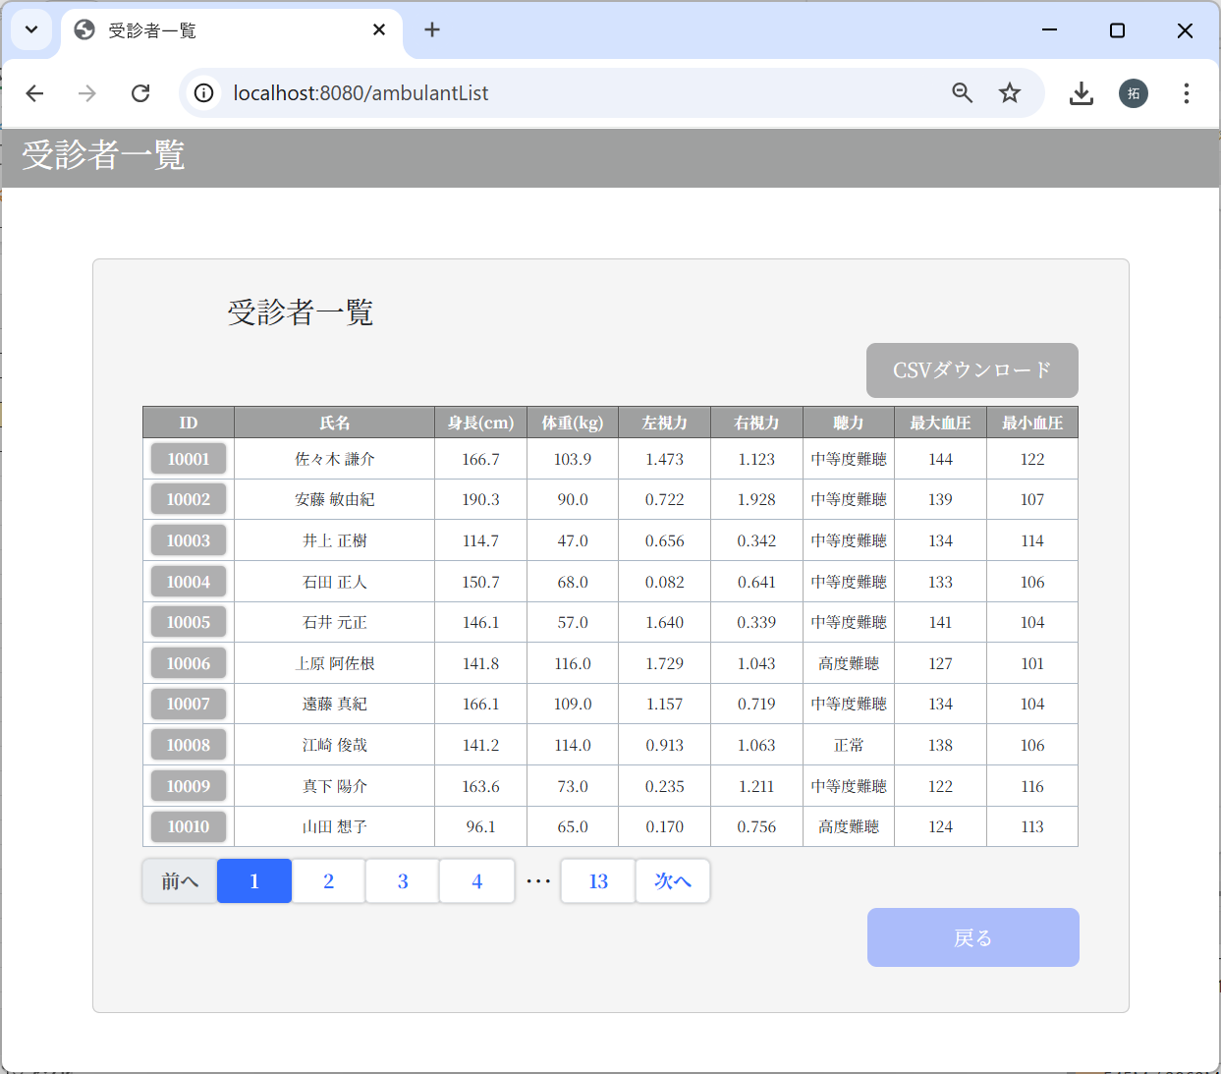
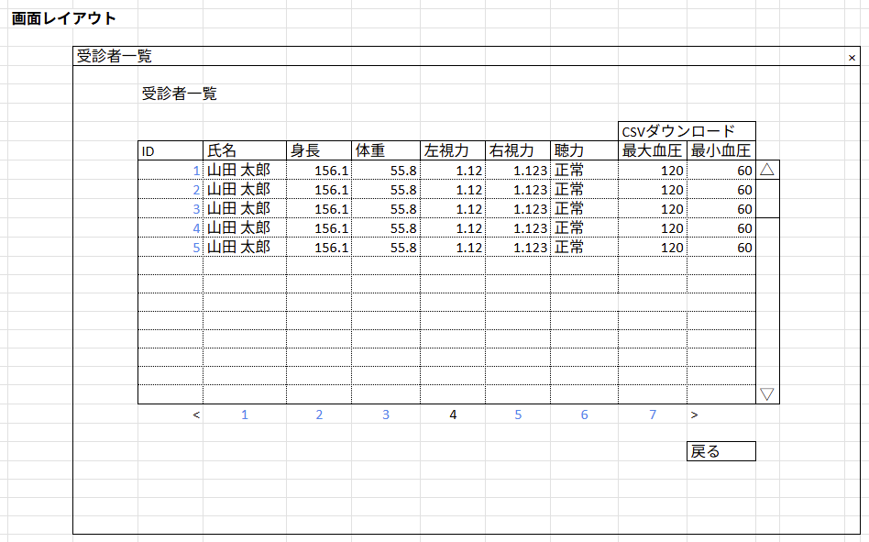

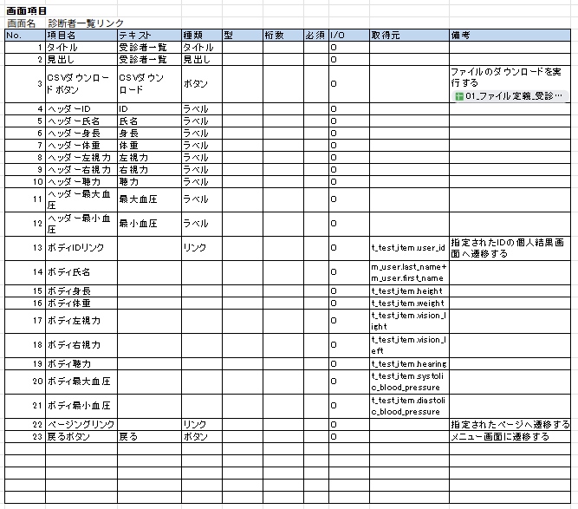

身長、体重に単位（cm、kg）を追加しました。
ページネーションも、レイアウトとは少し異なりますが、
機能は変わらずです。

1-2：個人結果画面
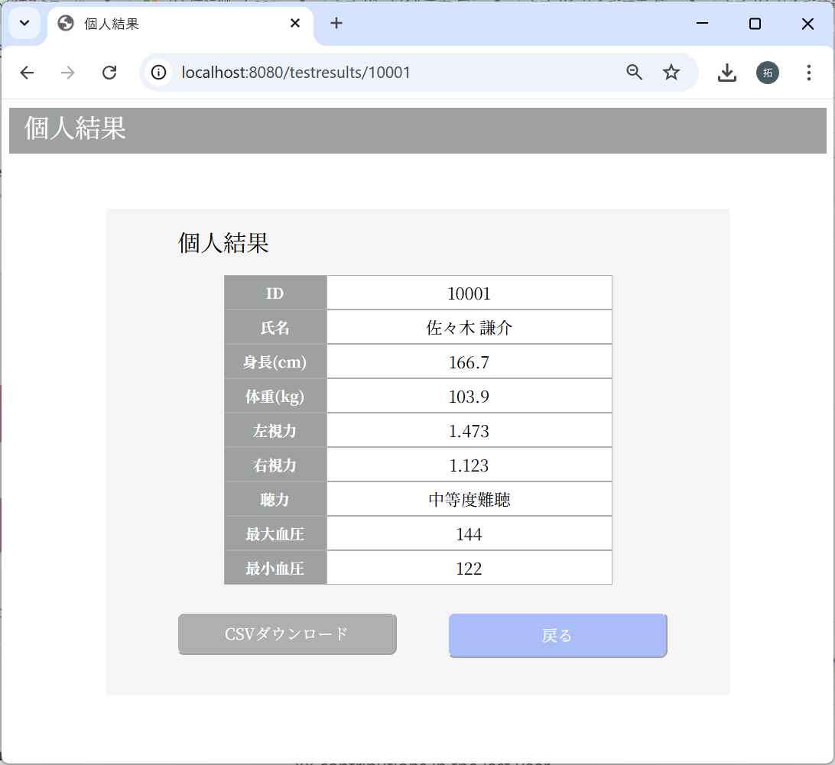
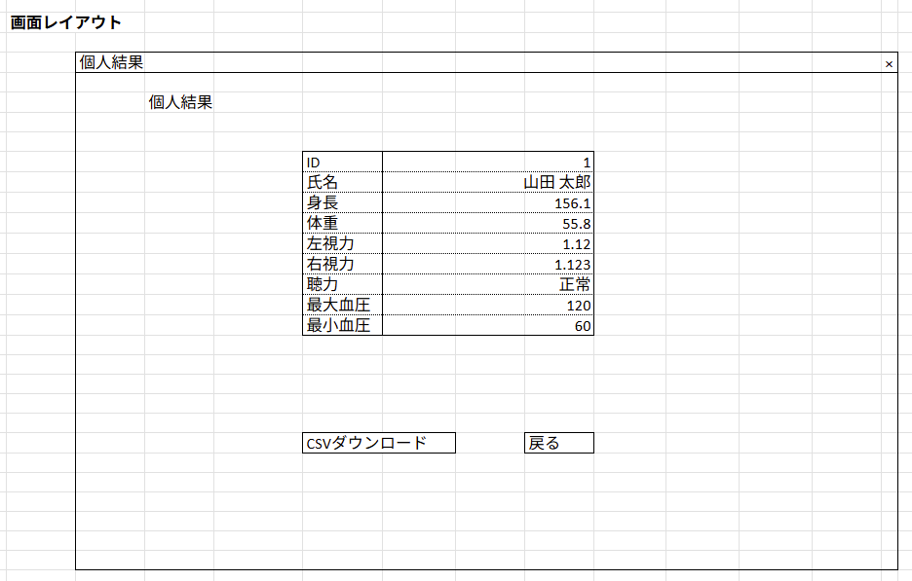

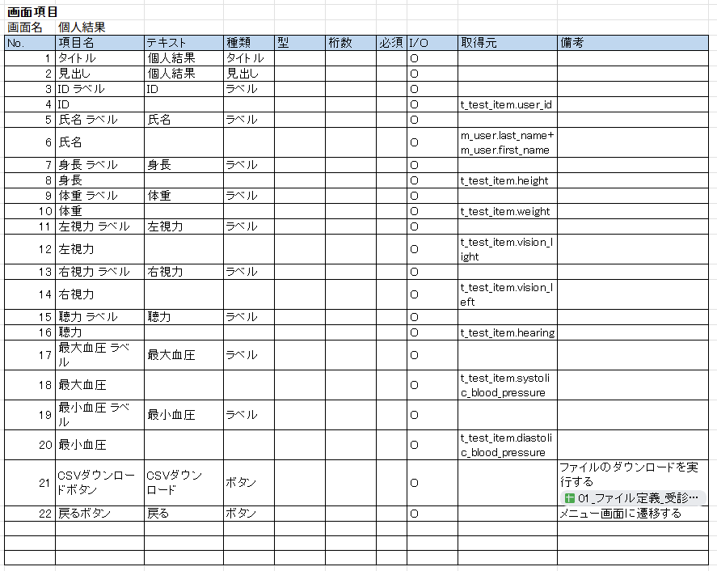

身長、体重に単位（cm、kg）を追加しました。

画面遷移
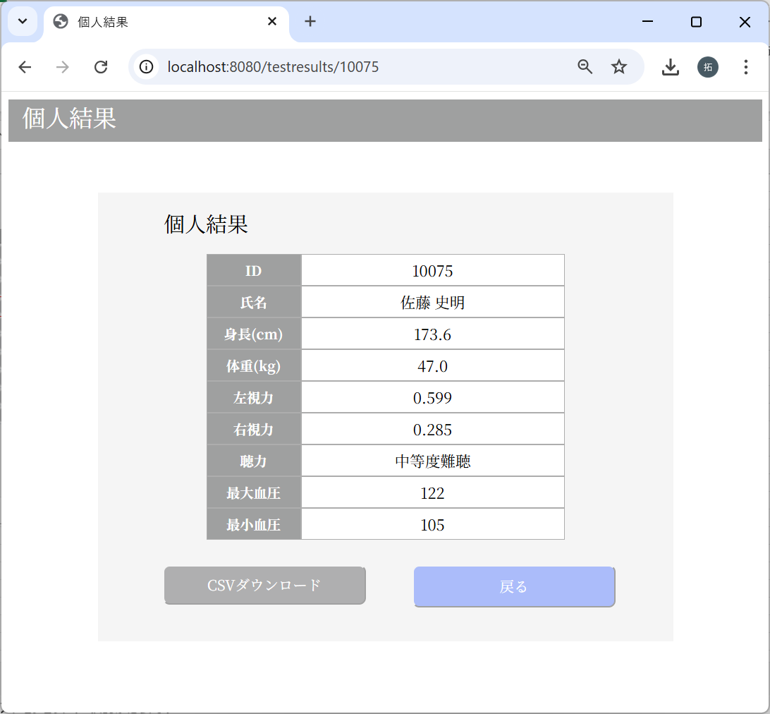
No | テスト内容
2 | 画面遷移
2-1 | メインメニュー画面 → 受診者一覧画面
2-2 | 受診者一覧画面 → メインメニュー画面
2-3 | 受診者一覧画面 → 個人結果画面
2-4 | 個人結果画面 → 受診者一覧画面

2-1：メインメニュー画面 → 受診者一覧画面
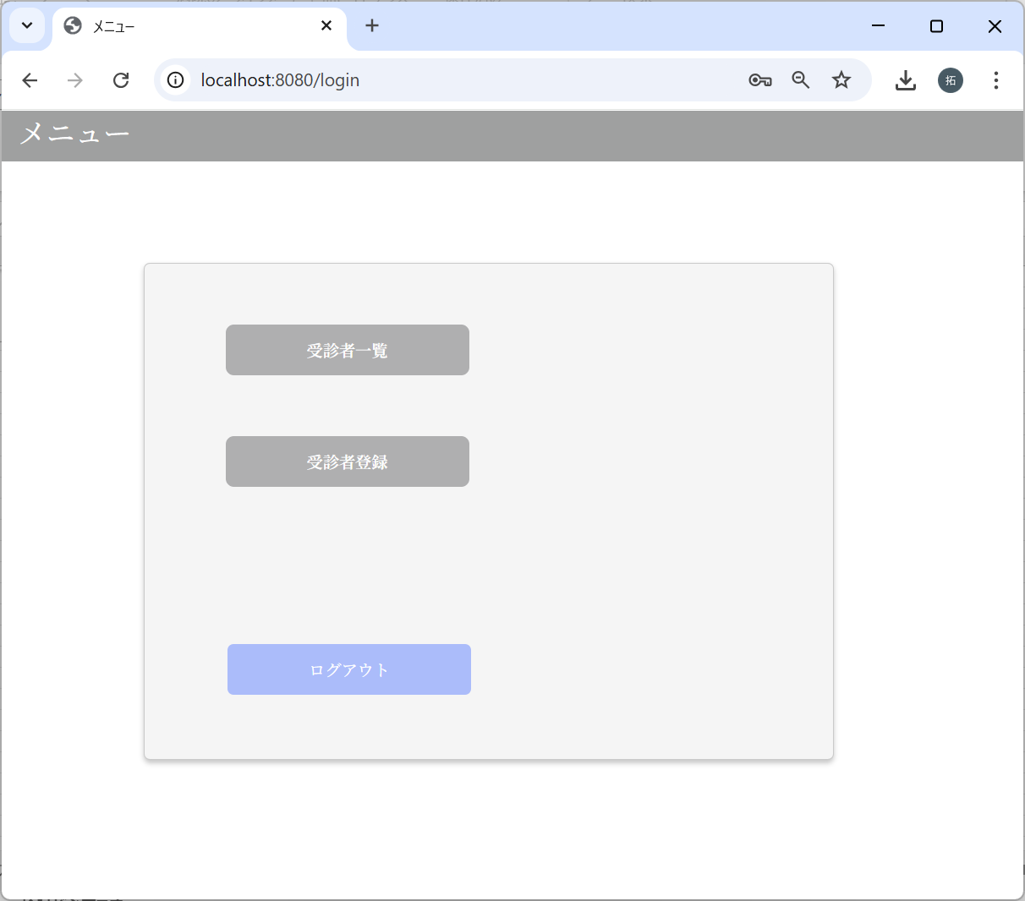

2-2：受診者一覧画面 → メインメニュー画面

2-3：受診者一覧画面 → 個人結果画面
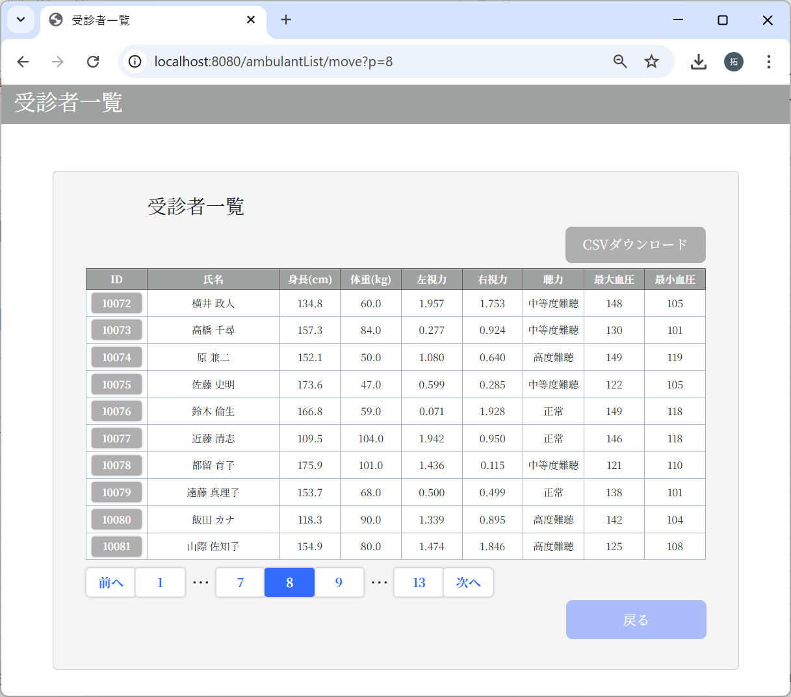

2-4：個人結果画面 → 受診者一覧画面

一覧表示・個人結果表示チェック
No | テスト内容
3 | 一覧表示・個人結果表示チェック
3-1 | 一覧表示画面：データ0件
3-2 | 一覧表示画面：データ11件
3-3 | 一覧表示画面：データ21件
3-4 | 一覧表示画面：データ31件
3-5 | 一覧表示画面：データ50件以上
3-6 | 個人結果画面

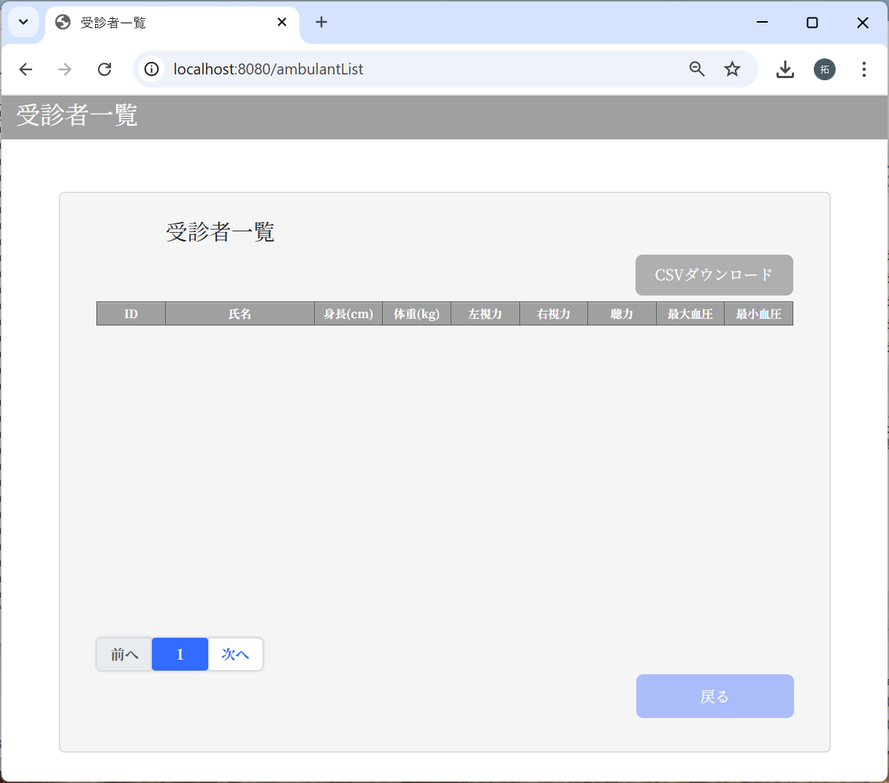
3-1：一覧表示画面：データ0件
 |  | m_userテーブル
 |  | user_id | password | first_name | last_name | age | sex | tel
 |  | ユーザID | パスワード | 名 | 姓 | 年齢 | 性別 | 電話番号

 |  | m_test_itemテーブル
 |  | user_id | height | weight | vision_right | vision_left | hearing | systolic_blood_pressure | diastolic_blood_pressure
 |  | ユーザID | 身長 | 体重 | 右視力 | 左視力 | 聴力 | 最大血圧 | 最小血圧

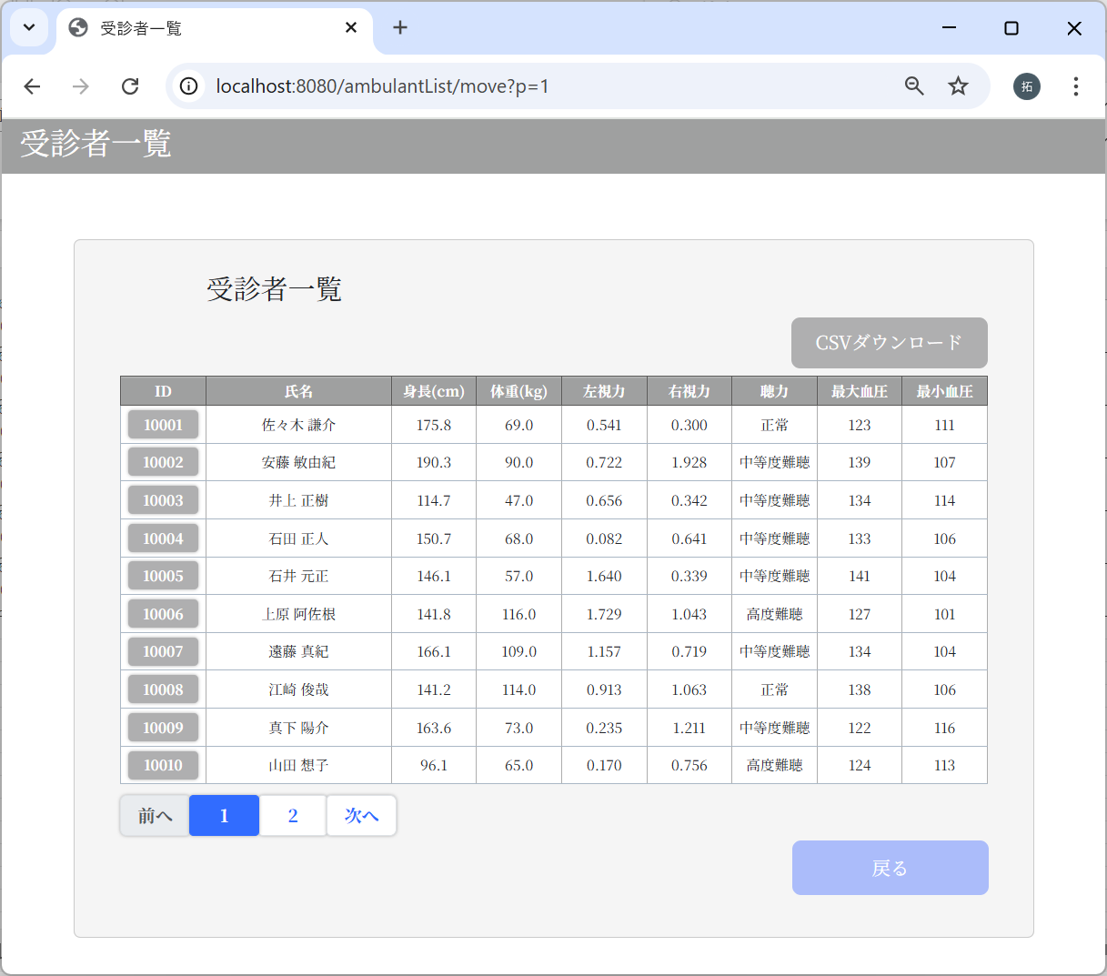
3-2：一覧表示画面：データ11件
 |  | m_userテーブル
 |  | user_id | password | first_name | last_name | age | sex | tel
 |  | ユーザID | パスワード | 名 | 姓 | 年齢 | 性別 | 電話番号
 |  | 10001 | 9a934400c85ec9c23858b8b4043fcc409862b1b513f3b89ff05c106a7b1382e4319a5f631e94d5d016c68b342243b0d0fd9e9fbbe2b24e2fc680ed3eb4d0769a | 謙介 | 佐々木 | 28 | 1 | 8011223344
 |  | 10002 | f6c5600ed1dbdcfdf829081f5417dccbbd2b9288e0b427e65c8cf67e274b69009cd142475e15304f599f429f260a661b5df4de26746459a3cef7f32006e5d1c1 | 敏由紀 | 安藤 | 33 | 1 | 9051142323
 |  | 10003 | f6c5600ed1dbdcfdf829081f5417dccbbd2b9288e0b427e65c8cf67e274b69009cd142475e15304f599f429f260a661b5df4de26746459a3cef7f32006e5d1c1 | 正樹 | 井上 | 19 | 1 | 9043649183
 |  | 10004 | f6c5600ed1dbdcfdf829081f5417dccbbd2b9288e0b427e65c8cf67e274b69009cd142475e15304f599f429f260a661b5df4de26746459a3cef7f32006e5d1c1 | 正人 | 石田 | 44 | 1 | 9043432109
 |  | 10005 | f6c5600ed1dbdcfdf829081f5417dccbbd2b9288e0b427e65c8cf67e274b69009cd142475e15304f599f429f260a661b5df4de26746459a3cef7f32006e5d1c1 | 元正 | 石井 | 61 | 1 | 8049387553
 |  | 10006 | f6c5600ed1dbdcfdf829081f5417dccbbd2b9288e0b427e65c8cf67e274b69009cd142475e15304f599f429f260a661b5df4de26746459a3cef7f32006e5d1c1 | 阿佐根 | 上原 | 51 | 2 | 7092844431
 |  | 10007 | f6c5600ed1dbdcfdf829081f5417dccbbd2b9288e0b427e65c8cf67e274b69009cd142475e15304f599f429f260a661b5df4de26746459a3cef7f32006e5d1c1 | 真紀 | 遠藤 | 32 | 2 | 8039235543
 |  | 10008 | f6c5600ed1dbdcfdf829081f5417dccbbd2b9288e0b427e65c8cf67e274b69009cd142475e15304f599f429f260a661b5df4de26746459a3cef7f32006e5d1c1 | 俊哉 | 江崎 | 29 | 1 | 7055498743
 |  | 10009 | f6c5600ed1dbdcfdf829081f5417dccbbd2b9288e0b427e65c8cf67e274b69009cd142475e15304f599f429f260a661b5df4de26746459a3cef7f32006e5d1c1 | 陽介 | 真下 | 48 | 1 | 8011284775
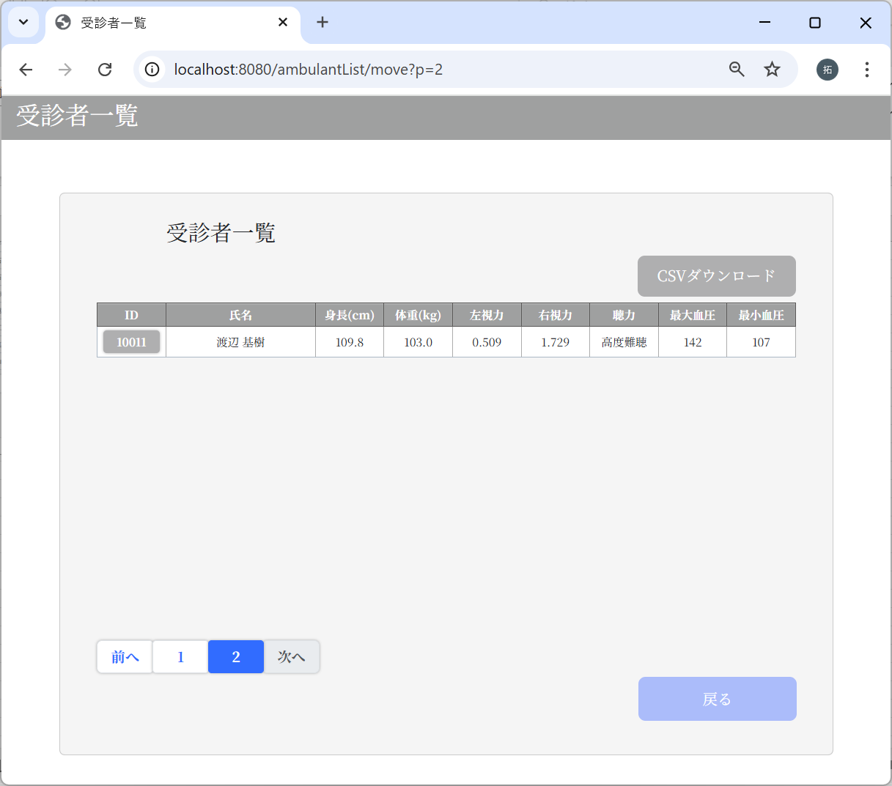
 |  | 10010 | f6c5600ed1dbdcfdf829081f5417dccbbd2b9288e0b427e65c8cf67e274b69009cd142475e15304f599f429f260a661b5df4de26746459a3cef7f32006e5d1c1 | 想子 | 山田 | 36 | 2 | 7030998743
 |  | 10011 | f6c5600ed1dbdcfdf829081f5417dccbbd2b9288e0b427e65c8cf67e274b69009cd142475e15304f599f429f260a661b5df4de26746459a3cef7f32006e5d1c1 | 基樹 | 渡辺 | 48 | 1 | 9048887743

 |  | m_test_itemテーブル
 |  | user_id | height | weight | vision_right | vision_left | hearing | systolic_blood_pressure | diastolic_blood_pressure
 |  | ユーザID | 身長 | 体重 | 右視力 | 左視力 | 聴力 | 最大血圧 | 最小血圧
 |  | 10001 | 175.8 | 69 | 0.3 | 0.541 | 1 | 123 | 111
 |  | 10002 | 190.3 | 90 | 1.928 | 0.722 | 2 | 139 | 107
 |  | 10003 | 114.7 | 47 | 0.342 | 0.656 | 2 | 134 | 114
 |  | 10004 | 150.7 | 68 | 0.641 | 0.082 | 2 | 133 | 106
 |  | 10005 | 146.1 | 57 | 0.339 | 1.64 | 2 | 141 | 104
 |  | 10006 | 141.8 | 116 | 1.043 | 1.729 | 3 | 127 | 101
 |  | 10007 | 166.1 | 109 | 0.719 | 1.157 | 2 | 134 | 104
 |  | 10008 | 141.2 | 114 | 1.063 | 0.913 | 1 | 138 | 106
 |  | 10009 | 163.6 | 73 | 1.211 | 0.235 | 2 | 122 | 116
 |  | 10010 | 96.1 | 65 | 0.756 | 0.17 | 3 | 124 | 113
 |  | 10011 | 109.8 | 103 | 1.729 | 0.509 | 3 | 142 | 107

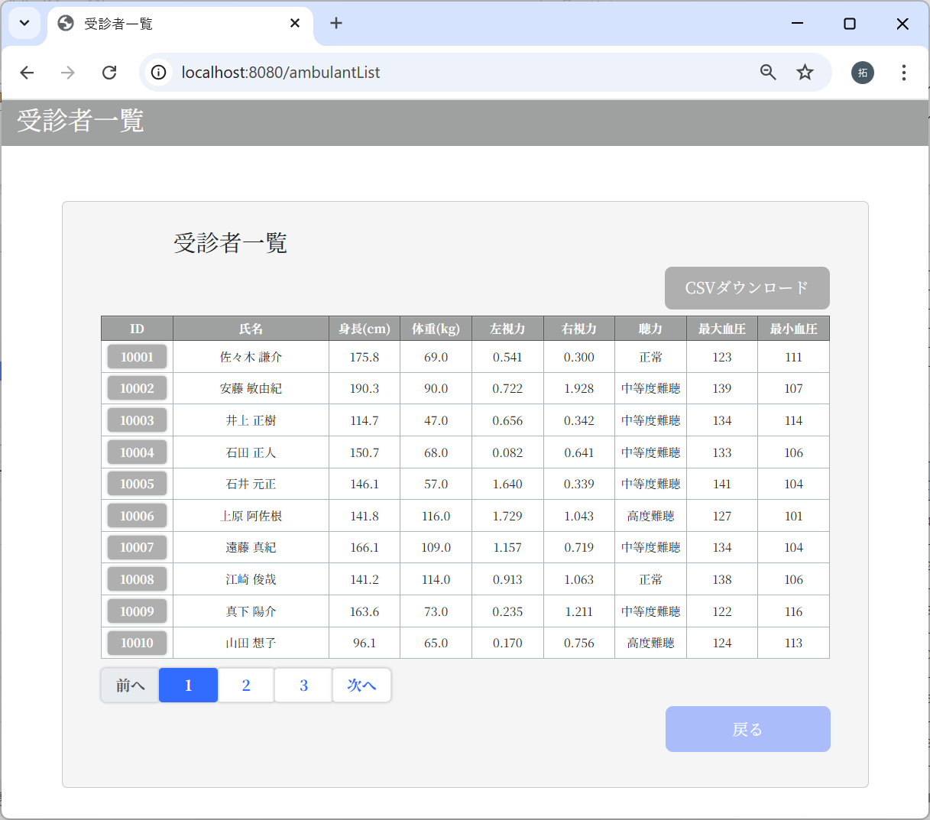
 |  | m_userテーブル
3-3：一覧表示画面：データ21件 |  | user_id | password | first_name | last_name | age | sex | tel
 |  | ユーザID | パスワード | 名 | 姓 | 年齢 | 性別 | 電話番号
 |  | 10001 | 9a934400c85ec9c23858b8b4043fcc409862b1b513f3b89ff05c106a7b1382e4319a5f631e94d5d016c68b342243b0d0fd9e9fbbe2b24e2fc680ed3eb4d0769a | 謙介 | 佐々木 | 28 | 1 | 8011223344
 |  | 10002 | f6c5600ed1dbdcfdf829081f5417dccbbd2b9288e0b427e65c8cf67e274b69009cd142475e15304f599f429f260a661b5df4de26746459a3cef7f32006e5d1c1 | 敏由紀 | 安藤 | 33 | 1 | 9051142323
 |  | 10003 | f6c5600ed1dbdcfdf829081f5417dccbbd2b9288e0b427e65c8cf67e274b69009cd142475e15304f599f429f260a661b5df4de26746459a3cef7f32006e5d1c1 | 正樹 | 井上 | 19 | 1 | 9043649183
 |  | 10004 | f6c5600ed1dbdcfdf829081f5417dccbbd2b9288e0b427e65c8cf67e274b69009cd142475e15304f599f429f260a661b5df4de26746459a3cef7f32006e5d1c1 | 正人 | 石田 | 44 | 1 | 9043432109
 |  | 10005 | f6c5600ed1dbdcfdf829081f5417dccbbd2b9288e0b427e65c8cf67e274b69009cd142475e15304f599f429f260a661b5df4de26746459a3cef7f32006e5d1c1 | 元正 | 石井 | 61 | 1 | 8049387553
 |  | 10006 | f6c5600ed1dbdcfdf829081f5417dccbbd2b9288e0b427e65c8cf67e274b69009cd142475e15304f599f429f260a661b5df4de26746459a3cef7f32006e5d1c1 | 阿佐根 | 上原 | 51 | 2 | 7092844431
 |  | 10007 | f6c5600ed1dbdcfdf829081f5417dccbbd2b9288e0b427e65c8cf67e274b69009cd142475e15304f599f429f260a661b5df4de26746459a3cef7f32006e5d1c1 | 真紀 | 遠藤 | 32 | 2 | 8039235543
 |  | 10008 | f6c5600ed1dbdcfdf829081f5417dccbbd2b9288e0b427e65c8cf67e274b69009cd142475e15304f599f429f260a661b5df4de26746459a3cef7f32006e5d1c1 | 俊哉 | 江崎 | 29 | 1 | 7055498743
 |  | 10009 | f6c5600ed1dbdcfdf829081f5417dccbbd2b9288e0b427e65c8cf67e274b69009cd142475e15304f599f429f260a661b5df4de26746459a3cef7f32006e5d1c1 | 陽介 | 真下 | 48 | 1 | 8011284775
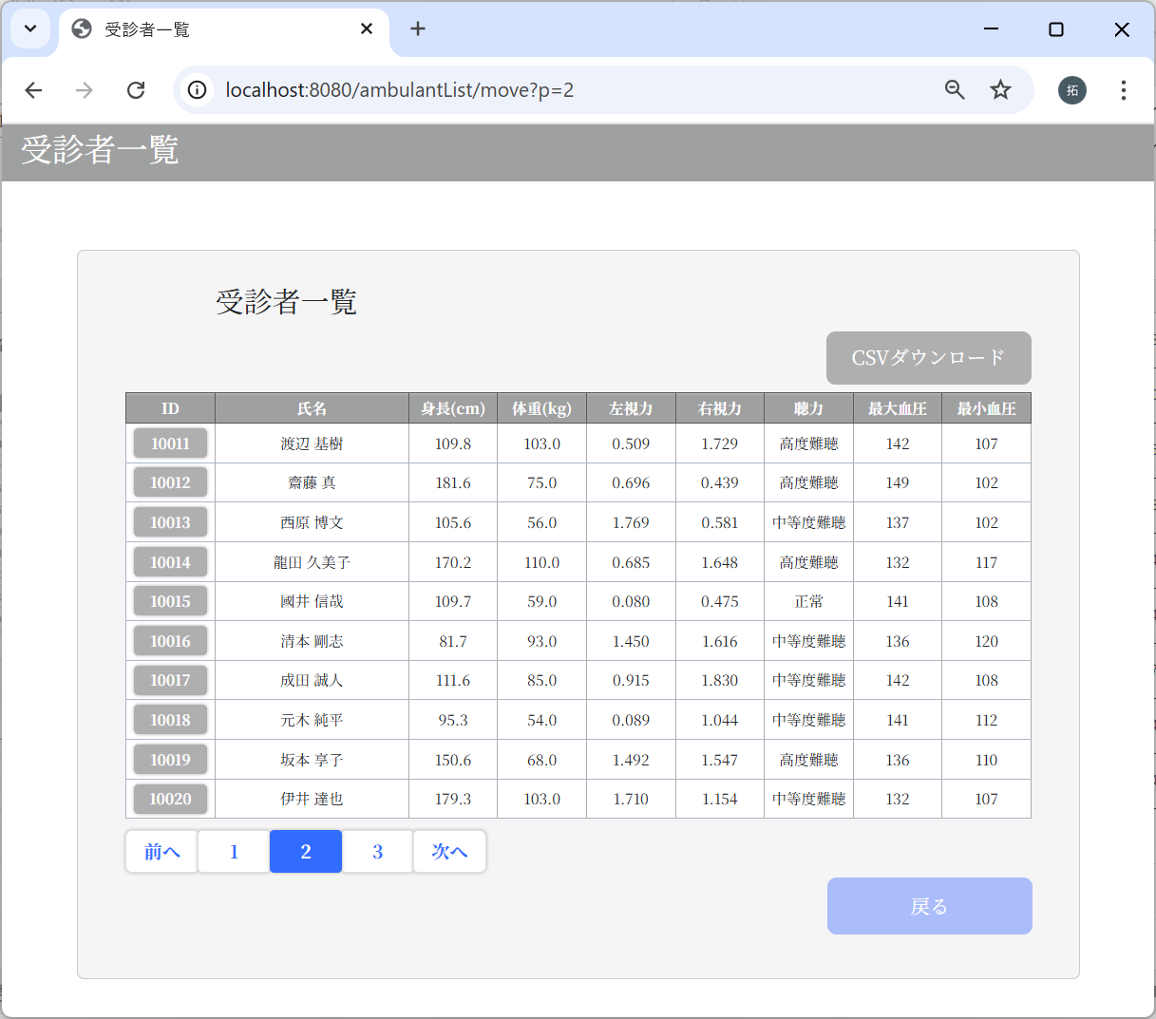
 |  | 10010 | f6c5600ed1dbdcfdf829081f5417dccbbd2b9288e0b427e65c8cf67e274b69009cd142475e15304f599f429f260a661b5df4de26746459a3cef7f32006e5d1c1 | 想子 | 山田 | 36 | 2 | 7030998743
 |  | 10011 | f6c5600ed1dbdcfdf829081f5417dccbbd2b9288e0b427e65c8cf67e274b69009cd142475e15304f599f429f260a661b5df4de26746459a3cef7f32006e5d1c1 | 基樹 | 渡辺 | 48 | 1 | 9048887743
 |  | 10012 | f6c5600ed1dbdcfdf829081f5417dccbbd2b9288e0b427e65c8cf67e274b69009cd142475e15304f599f429f260a661b5df4de26746459a3cef7f32006e5d1c1 | 真 | 齋藤 | 42 | 1 | 9037501017
 |  | 10013 | f6c5600ed1dbdcfdf829081f5417dccbbd2b9288e0b427e65c8cf67e274b69009cd142475e15304f599f429f260a661b5df4de26746459a3cef7f32006e5d1c1 | 博文 | 西原 | 28 | 1 | 7021799549
 |  | 10014 | f6c5600ed1dbdcfdf829081f5417dccbbd2b9288e0b427e65c8cf67e274b69009cd142475e15304f599f429f260a661b5df4de26746459a3cef7f32006e5d1c1 | 久美子 | 龍田 | 54 | 2 | 5091775752
 |  | 10015 | f6c5600ed1dbdcfdf829081f5417dccbbd2b9288e0b427e65c8cf67e274b69009cd142475e15304f599f429f260a661b5df4de26746459a3cef7f32006e5d1c1 | 信哉 | 國井 | 48 | 1 | 7011279012
 |  | 10016 | f6c5600ed1dbdcfdf829081f5417dccbbd2b9288e0b427e65c8cf67e274b69009cd142475e15304f599f429f260a661b5df4de26746459a3cef7f32006e5d1c1 | 剛志 | 清本 | 36 | 1 | 5047329450
 |  | 10017 | f6c5600ed1dbdcfdf829081f5417dccbbd2b9288e0b427e65c8cf67e274b69009cd142475e15304f599f429f260a661b5df4de26746459a3cef7f32006e5d1c1 | 誠人 | 成田 | 45 | 1 | 5083903589
 |  | 10018 | f6c5600ed1dbdcfdf829081f5417dccbbd2b9288e0b427e65c8cf67e274b69009cd142475e15304f599f429f260a661b5df4de26746459a3cef7f32006e5d1c1 | 純平 | 元木 | 61 | 1 | 8098327746
 |  | 10019 | f6c5600ed1dbdcfdf829081f5417dccbbd2b9288e0b427e65c8cf67e274b69009cd142475e15304f599f429f260a661b5df4de26746459a3cef7f32006e5d1c1 | 享子 | 坂本 | 57 | 2 | 5078431234
 |  | 10020 | f6c5600ed1dbdcfdf829081f5417dccbbd2b9288e0b427e65c8cf67e274b69009cd142475e15304f599f429f260a661b5df4de26746459a3cef7f32006e5d1c1 | 達也 | 伊井 | 31 | 1 | 5097631488
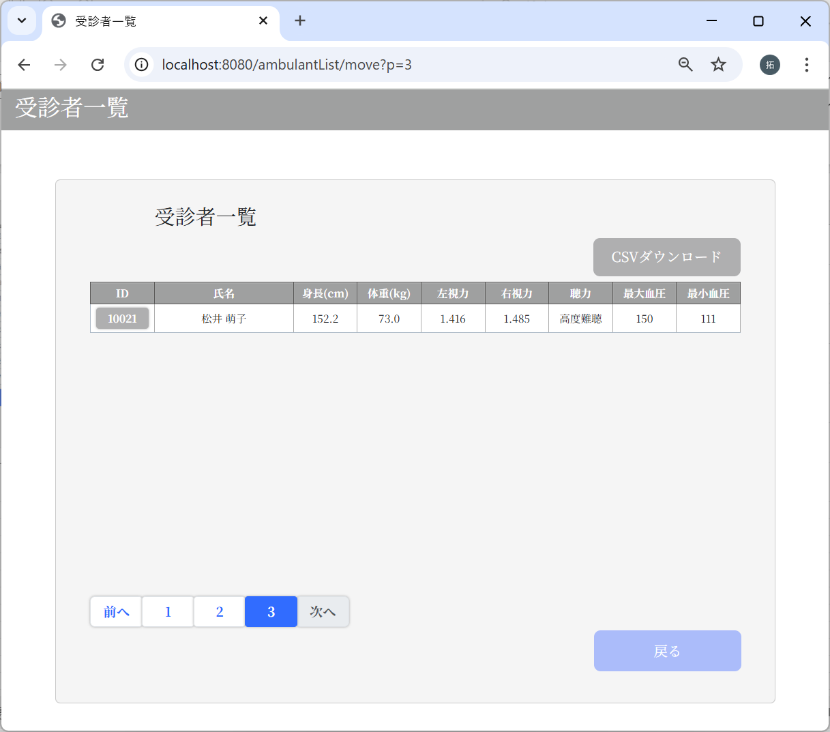
 |  | 10021 | f6c5600ed1dbdcfdf829081f5417dccbbd2b9288e0b427e65c8cf67e274b69009cd142475e15304f599f429f260a661b5df4de26746459a3cef7f32006e5d1c1 | 萌子 | 松井 | 44 | 2 | 5014734183

 |  | m_test_itemテーブル
 |  | user_id | height | weight | vision_right | vision_left | hearing | systolic_blood_pressure | diastolic_blood_pressure
 |  | ユーザID | 身長 | 体重 | 右視力 | 左視力 | 聴力 | 最大血圧 | 最小血圧
 |  | 10001 | 175.8 | 69 | 0.3 | 0.541 | 1 | 123 | 111
 |  | 10002 | 190.3 | 90 | 1.928 | 0.722 | 2 | 139 | 107
 |  | 10003 | 114.7 | 47 | 0.342 | 0.656 | 2 | 134 | 114
 |  | 10004 | 150.7 | 68 | 0.641 | 0.082 | 2 | 133 | 106
 |  | 10005 | 146.1 | 57 | 0.339 | 1.64 | 2 | 141 | 104
 |  | 10006 | 141.8 | 116 | 1.043 | 1.729 | 3 | 127 | 101
 |  | 10007 | 166.1 | 109 | 0.719 | 1.157 | 2 | 134 | 104
 |  | 10008 | 141.2 | 114 | 1.063 | 0.913 | 1 | 138 | 106
 |  | 10009 | 163.6 | 73 | 1.211 | 0.235 | 2 | 122 | 116
 |  | 10010 | 96.1 | 65 | 0.756 | 0.17 | 3 | 124 | 113
 |  | 10011 | 109.8 | 103 | 1.729 | 0.509 | 3 | 142 | 107
 |  | 10012 | 181.6 | 75 | 0.439 | 0.696 | 3 | 149 | 102
 |  | 10013 | 105.6 | 56 | 0.581 | 1.769 | 2 | 137 | 102
 |  | 10014 | 170.2 | 110 | 1.648 | 0.685 | 3 | 132 | 117
 |  | 10015 | 109.7 | 59 | 0.475 | 0.08 | 1 | 141 | 108
 |  | 10016 | 81.7 | 93 | 1.616 | 1.45 | 2 | 136 | 120
 |  | 10017 | 111.6 | 85 | 1.83 | 0.915 | 2 | 142 | 108
 |  | 10018 | 95.3 | 54 | 1.044 | 0.089 | 2 | 141 | 112
 |  | 10019 | 150.6 | 68 | 1.547 | 1.492 | 3 | 136 | 110
 |  | 10020 | 179.3 | 103 | 1.154 | 1.71 | 2 | 132 | 107
 |  | 10021 | 152.2 | 73 | 1.485 | 1.416 | 3 | 150 | 111


 |  | m_userテーブル
3-4：一覧表示画面：データ31件 |  | user_id | password | first_name | last_name | age | sex | tel
 |  | ユーザID | パスワード | 名 | 姓 | 年齢 | 性別 | 電話番号
 |  | 10001 | 9a934400c85ec9c23858b8b4043fcc409862b1b513f3b89ff05c106a7b1382e4319a5f631e94d5d016c68b342243b0d0fd9e9fbbe2b24e2fc680ed3eb4d0769a | 謙介 | 佐々木 | 28 | 1 | 8011223344
 |  | 10002 | f6c5600ed1dbdcfdf829081f5417dccbbd2b9288e0b427e65c8cf67e274b69009cd142475e15304f599f429f260a661b5df4de26746459a3cef7f32006e5d1c1 | 敏由紀 | 安藤 | 33 | 1 | 9051142323
 |  | 10003 | f6c5600ed1dbdcfdf829081f5417dccbbd2b9288e0b427e65c8cf67e274b69009cd142475e15304f599f429f260a661b5df4de26746459a3cef7f32006e5d1c1 | 正樹 | 井上 | 19 | 1 | 9043649183
 |  | 10004 | f6c5600ed1dbdcfdf829081f5417dccbbd2b9288e0b427e65c8cf67e274b69009cd142475e15304f599f429f260a661b5df4de26746459a3cef7f32006e5d1c1 | 正人 | 石田 | 44 | 1 | 9043432109
 |  | 10005 | f6c5600ed1dbdcfdf829081f5417dccbbd2b9288e0b427e65c8cf67e274b69009cd142475e15304f599f429f260a661b5df4de26746459a3cef7f32006e5d1c1 | 元正 | 石井 | 61 | 1 | 8049387553
 |  | 10006 | f6c5600ed1dbdcfdf829081f5417dccbbd2b9288e0b427e65c8cf67e274b69009cd142475e15304f599f429f260a661b5df4de26746459a3cef7f32006e5d1c1 | 阿佐根 | 上原 | 51 | 2 | 7092844431
 |  | 10007 | f6c5600ed1dbdcfdf829081f5417dccbbd2b9288e0b427e65c8cf67e274b69009cd142475e15304f599f429f260a661b5df4de26746459a3cef7f32006e5d1c1 | 真紀 | 遠藤 | 32 | 2 | 8039235543
 |  | 10008 | f6c5600ed1dbdcfdf829081f5417dccbbd2b9288e0b427e65c8cf67e274b69009cd142475e15304f599f429f260a661b5df4de26746459a3cef7f32006e5d1c1 | 俊哉 | 江崎 | 29 | 1 | 7055498743
 |  | 10009 | f6c5600ed1dbdcfdf829081f5417dccbbd2b9288e0b427e65c8cf67e274b69009cd142475e15304f599f429f260a661b5df4de26746459a3cef7f32006e5d1c1 | 陽介 | 真下 | 48 | 1 | 8011284775

 |  | 10010 | f6c5600ed1dbdcfdf829081f5417dccbbd2b9288e0b427e65c8cf67e274b69009cd142475e15304f599f429f260a661b5df4de26746459a3cef7f32006e5d1c1 | 想子 | 山田 | 36 | 2 | 7030998743
 |  | 10011 | f6c5600ed1dbdcfdf829081f5417dccbbd2b9288e0b427e65c8cf67e274b69009cd142475e15304f599f429f260a661b5df4de26746459a3cef7f32006e5d1c1 | 基樹 | 渡辺 | 48 | 1 | 9048887743
 |  | 10012 | f6c5600ed1dbdcfdf829081f5417dccbbd2b9288e0b427e65c8cf67e274b69009cd142475e15304f599f429f260a661b5df4de26746459a3cef7f32006e5d1c1 | 真 | 齋藤 | 42 | 1 | 9037501017
 |  | 10013 | f6c5600ed1dbdcfdf829081f5417dccbbd2b9288e0b427e65c8cf67e274b69009cd142475e15304f599f429f260a661b5df4de26746459a3cef7f32006e5d1c1 | 博文 | 西原 | 28 | 1 | 7021799549
 |  | 10014 | f6c5600ed1dbdcfdf829081f5417dccbbd2b9288e0b427e65c8cf67e274b69009cd142475e15304f599f429f260a661b5df4de26746459a3cef7f32006e5d1c1 | 久美子 | 龍田 | 54 | 2 | 5091775752
 |  | 10015 | f6c5600ed1dbdcfdf829081f5417dccbbd2b9288e0b427e65c8cf67e274b69009cd142475e15304f599f429f260a661b5df4de26746459a3cef7f32006e5d1c1 | 信哉 | 國井 | 48 | 1 | 7011279012
 |  | 10016 | f6c5600ed1dbdcfdf829081f5417dccbbd2b9288e0b427e65c8cf67e274b69009cd142475e15304f599f429f260a661b5df4de26746459a3cef7f32006e5d1c1 | 剛志 | 清本 | 36 | 1 | 5047329450
 |  | 10017 | f6c5600ed1dbdcfdf829081f5417dccbbd2b9288e0b427e65c8cf67e274b69009cd142475e15304f599f429f260a661b5df4de26746459a3cef7f32006e5d1c1 | 誠人 | 成田 | 45 | 1 | 5083903589
 |  | 10018 | f6c5600ed1dbdcfdf829081f5417dccbbd2b9288e0b427e65c8cf67e274b69009cd142475e15304f599f429f260a661b5df4de26746459a3cef7f32006e5d1c1 | 純平 | 元木 | 61 | 1 | 8098327746
 |  | 10019 | f6c5600ed1dbdcfdf829081f5417dccbbd2b9288e0b427e65c8cf67e274b69009cd142475e15304f599f429f260a661b5df4de26746459a3cef7f32006e5d1c1 | 享子 | 坂本 | 57 | 2 | 5078431234
 |  | 10020 | f6c5600ed1dbdcfdf829081f5417dccbbd2b9288e0b427e65c8cf67e274b69009cd142475e15304f599f429f260a661b5df4de26746459a3cef7f32006e5d1c1 | 達也 | 伊井 | 31 | 1 | 5097631488
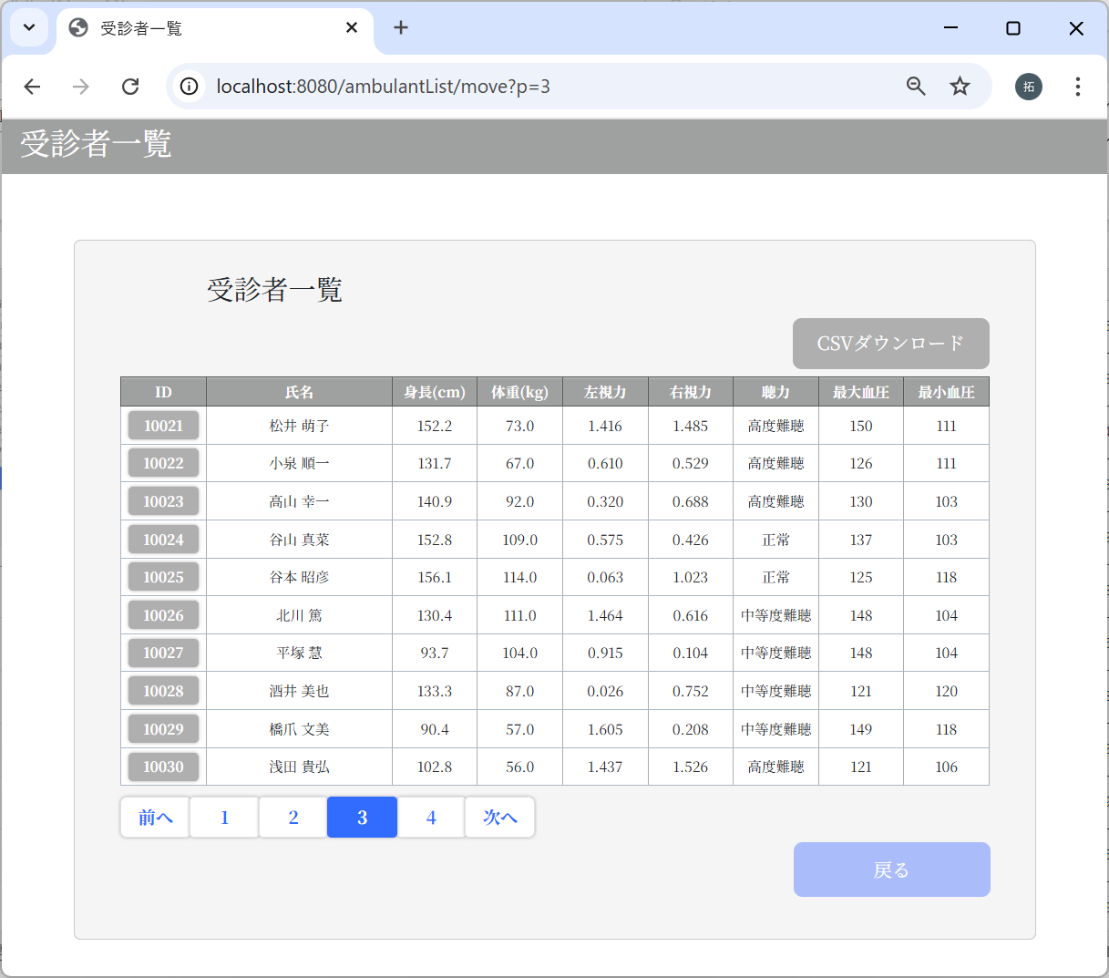
 |  | 10021 | f6c5600ed1dbdcfdf829081f5417dccbbd2b9288e0b427e65c8cf67e274b69009cd142475e15304f599f429f260a661b5df4de26746459a3cef7f32006e5d1c1 | 萌子 | 松井 | 44 | 2 | 5014734183
 |  | 10022 | f6c5600ed1dbdcfdf829081f5417dccbbd2b9288e0b427e65c8cf67e274b69009cd142475e15304f599f429f260a661b5df4de26746459a3cef7f32006e5d1c1 | 順一 | 小泉 | 30 | 1 | 5087594667
 |  | 10023 | f6c5600ed1dbdcfdf829081f5417dccbbd2b9288e0b427e65c8cf67e274b69009cd142475e15304f599f429f260a661b5df4de26746459a3cef7f32006e5d1c1 | 幸一 | 高山 | 29 | 1 | 5024771988
 |  | 10024 | f6c5600ed1dbdcfdf829081f5417dccbbd2b9288e0b427e65c8cf67e274b69009cd142475e15304f599f429f260a661b5df4de26746459a3cef7f32006e5d1c1 | 真菜 | 谷山 | 52 | 1 | 9038129539
 |  | 10025 | f6c5600ed1dbdcfdf829081f5417dccbbd2b9288e0b427e65c8cf67e274b69009cd142475e15304f599f429f260a661b5df4de26746459a3cef7f32006e5d1c1 | 昭彦 | 谷本 | 18 | 1 | 7071828696
 |  | 10026 | f6c5600ed1dbdcfdf829081f5417dccbbd2b9288e0b427e65c8cf67e274b69009cd142475e15304f599f429f260a661b5df4de26746459a3cef7f32006e5d1c1 | 篤 | 北川 | 26 | 1 | 7055437553
 |  | 10027 | f6c5600ed1dbdcfdf829081f5417dccbbd2b9288e0b427e65c8cf67e274b69009cd142475e15304f599f429f260a661b5df4de26746459a3cef7f32006e5d1c1 | 慧 | 平塚 | 38 | 1 | 9030543924
 |  | 10028 | f6c5600ed1dbdcfdf829081f5417dccbbd2b9288e0b427e65c8cf67e274b69009cd142475e15304f599f429f260a661b5df4de26746459a3cef7f32006e5d1c1 | 美也 | 酒井 | 17 | 2 | 7014397870
 |  | 10029 | f6c5600ed1dbdcfdf829081f5417dccbbd2b9288e0b427e65c8cf67e274b69009cd142475e15304f599f429f260a661b5df4de26746459a3cef7f32006e5d1c1 | 文美 | 橋爪 | 21 | 2 | 9062174008
 |  | 10030 | f6c5600ed1dbdcfdf829081f5417dccbbd2b9288e0b427e65c8cf67e274b69009cd142475e15304f599f429f260a661b5df4de26746459a3cef7f32006e5d1c1 | 貴弘 | 浅田 | 47 | 1 | 9052200956
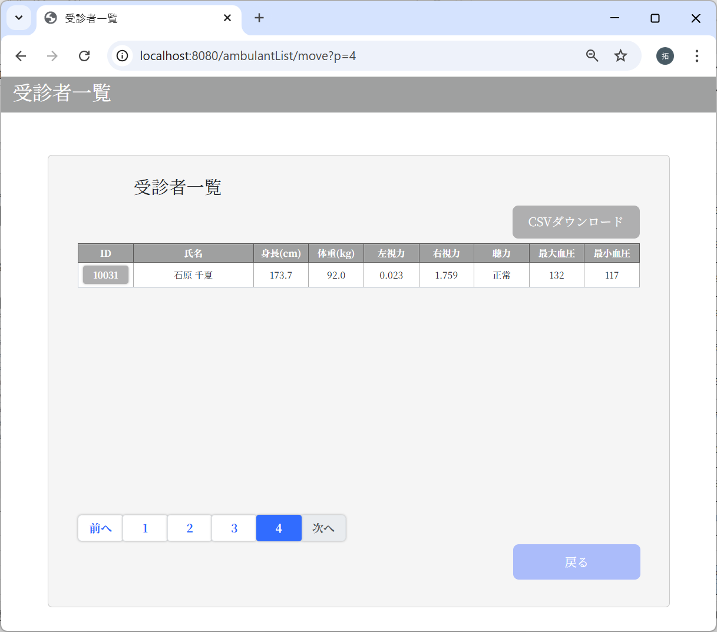
 |  | 10031 | f6c5600ed1dbdcfdf829081f5417dccbbd2b9288e0b427e65c8cf67e274b69009cd142475e15304f599f429f260a661b5df4de26746459a3cef7f32006e5d1c1 | 千夏 | 石原 | 30 | 2 | 7073764912

 |  | m_test_itemテーブル
 |  | user_id | height | weight | vision_right | vision_left | hearing | systolic_blood_pressure | diastolic_blood_pressure
 |  | ユーザID | 身長 | 体重 | 右視力 | 左視力 | 聴力 | 最大血圧 | 最小血圧
 |  | 10001 | 175.8 | 69 | 0.3 | 0.541 | 1 | 123 | 111
 |  | 10002 | 190.3 | 90 | 1.928 | 0.722 | 2 | 139 | 107
 |  | 10003 | 114.7 | 47 | 0.342 | 0.656 | 2 | 134 | 114
 |  | 10004 | 150.7 | 68 | 0.641 | 0.082 | 2 | 133 | 106
 |  | 10005 | 146.1 | 57 | 0.339 | 1.64 | 2 | 141 | 104
 |  | 10006 | 141.8 | 116 | 1.043 | 1.729 | 3 | 127 | 101
 |  | 10007 | 166.1 | 109 | 0.719 | 1.157 | 2 | 134 | 104
 |  | 10008 | 141.2 | 114 | 1.063 | 0.913 | 1 | 138 | 106
 |  | 10009 | 163.6 | 73 | 1.211 | 0.235 | 2 | 122 | 116
 |  | 10010 | 96.1 | 65 | 0.756 | 0.17 | 3 | 124 | 113
 |  | 10011 | 109.8 | 103 | 1.729 | 0.509 | 3 | 142 | 107
 |  | 10012 | 181.6 | 75 | 0.439 | 0.696 | 3 | 149 | 102
 |  | 10013 | 105.6 | 56 | 0.581 | 1.769 | 2 | 137 | 102
 |  | 10014 | 170.2 | 110 | 1.648 | 0.685 | 3 | 132 | 117
 |  | 10015 | 109.7 | 59 | 0.475 | 0.08 | 1 | 141 | 108
 |  | 10016 | 81.7 | 93 | 1.616 | 1.45 | 2 | 136 | 120
 |  | 10017 | 111.6 | 85 | 1.83 | 0.915 | 2 | 142 | 108
 |  | 10018 | 95.3 | 54 | 1.044 | 0.089 | 2 | 141 | 112
 |  | 10019 | 150.6 | 68 | 1.547 | 1.492 | 3 | 136 | 110
 |  | 10020 | 179.3 | 103 | 1.154 | 1.71 | 2 | 132 | 107
 |  | 10021 | 152.2 | 73 | 1.485 | 1.416 | 3 | 150 | 111
 |  | 10022 | 131.7 | 67 | 0.529 | 0.61 | 3 | 126 | 111
 |  | 10023 | 140.9 | 92 | 0.688 | 0.32 | 3 | 130 | 103
 |  | 10024 | 152.8 | 109 | 0.426 | 0.575 | 1 | 137 | 103
 |  | 10025 | 156.1 | 114 | 1.023 | 0.063 | 1 | 125 | 118
 |  | 10026 | 130.4 | 111 | 0.616 | 1.464 | 2 | 148 | 104
 |  | 10027 | 93.7 | 104 | 0.104 | 0.915 | 2 | 148 | 104
 |  | 10028 | 133.3 | 87 | 0.752 | 0.026 | 2 | 121 | 120
 |  | 10029 | 90.4 | 57 | 0.208 | 1.605 | 2 | 149 | 118
 |  | 10030 | 102.8 | 56 | 1.526 | 1.437 | 3 | 121 | 106
 |  | 10031 | 173.7 | 92 | 1.759 | 0.023 | 1 | 132 | 117

3-5：一覧表示画面：データ50件以上
データは当ファイルの「テストデータ」シートを参照
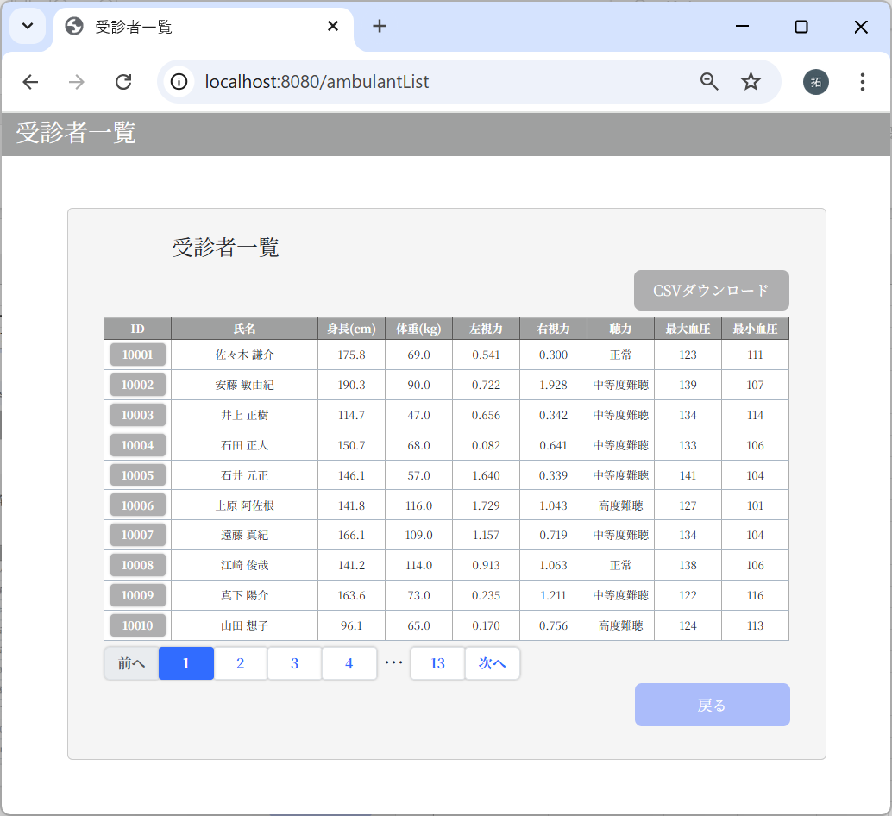
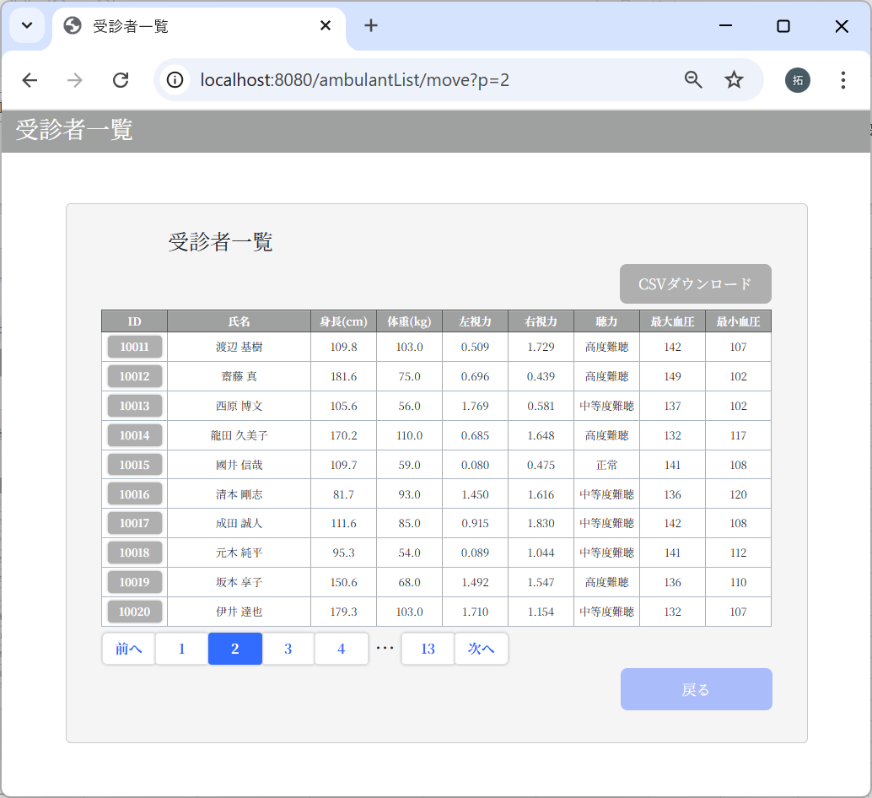

2リンク、次へリンクのいずれも右の画面表示になります。
1リンク、3リンク～13リンクも同様

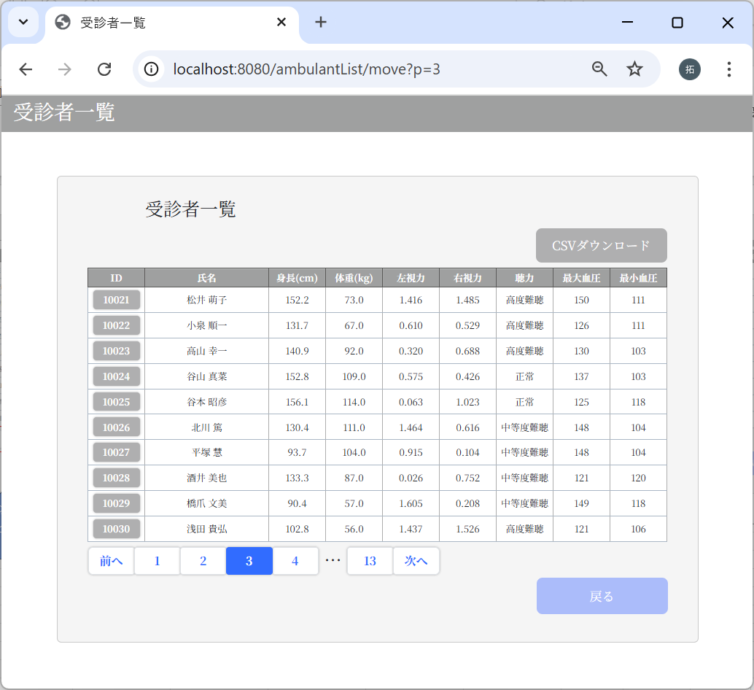
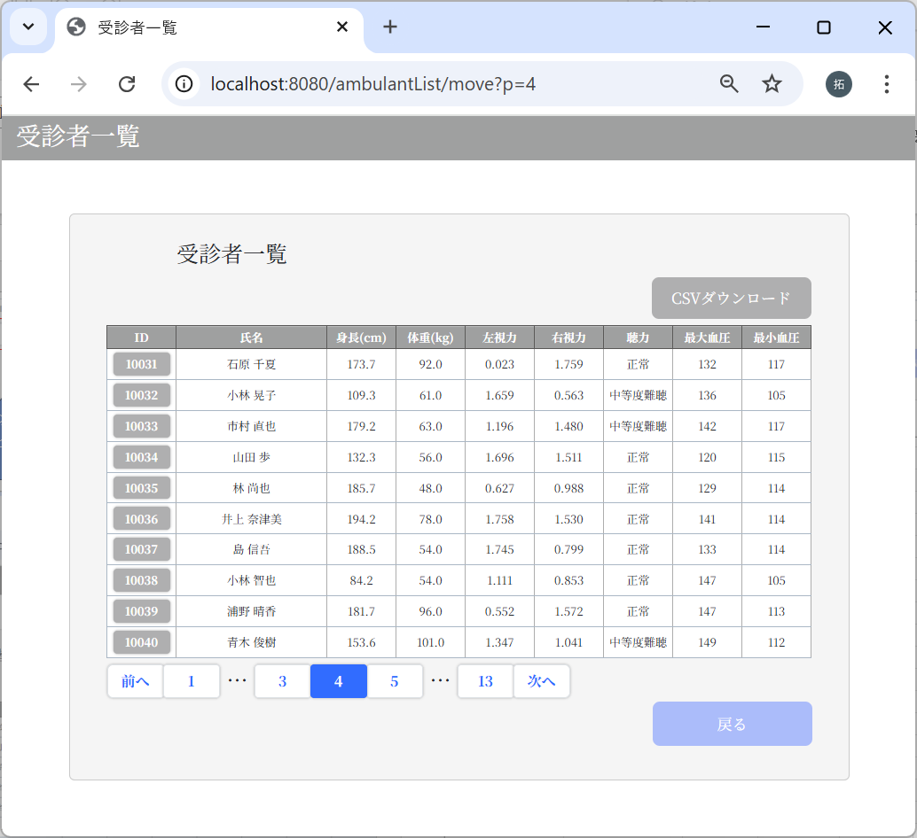

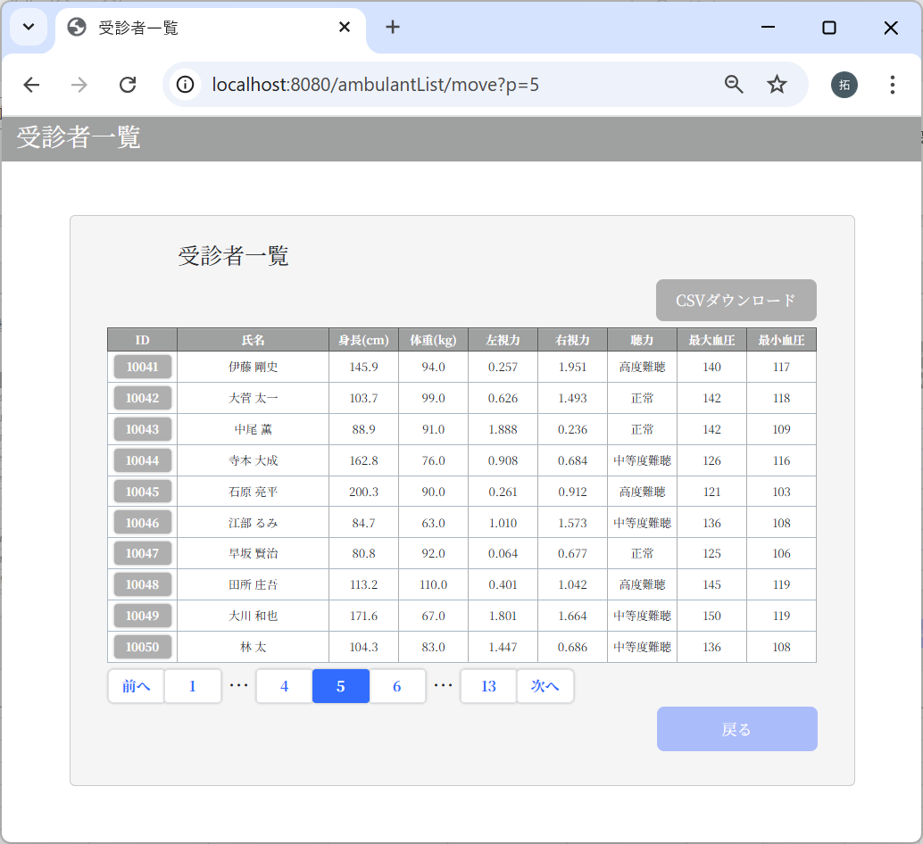









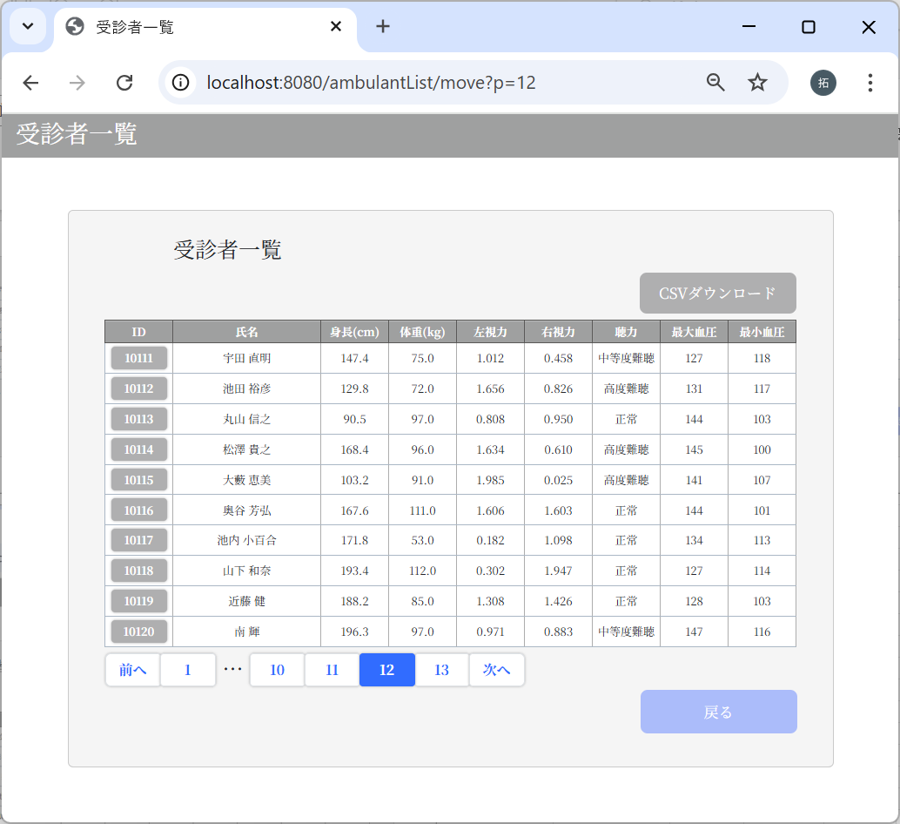

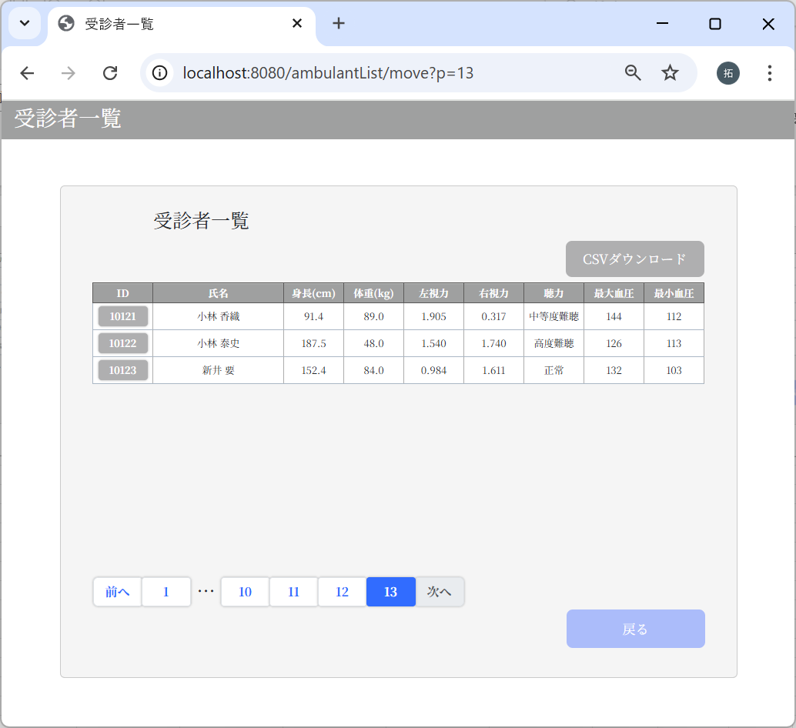


前へリンク、1へリンクのいずれも右の画面表示になります。

3-6：個人結果画面


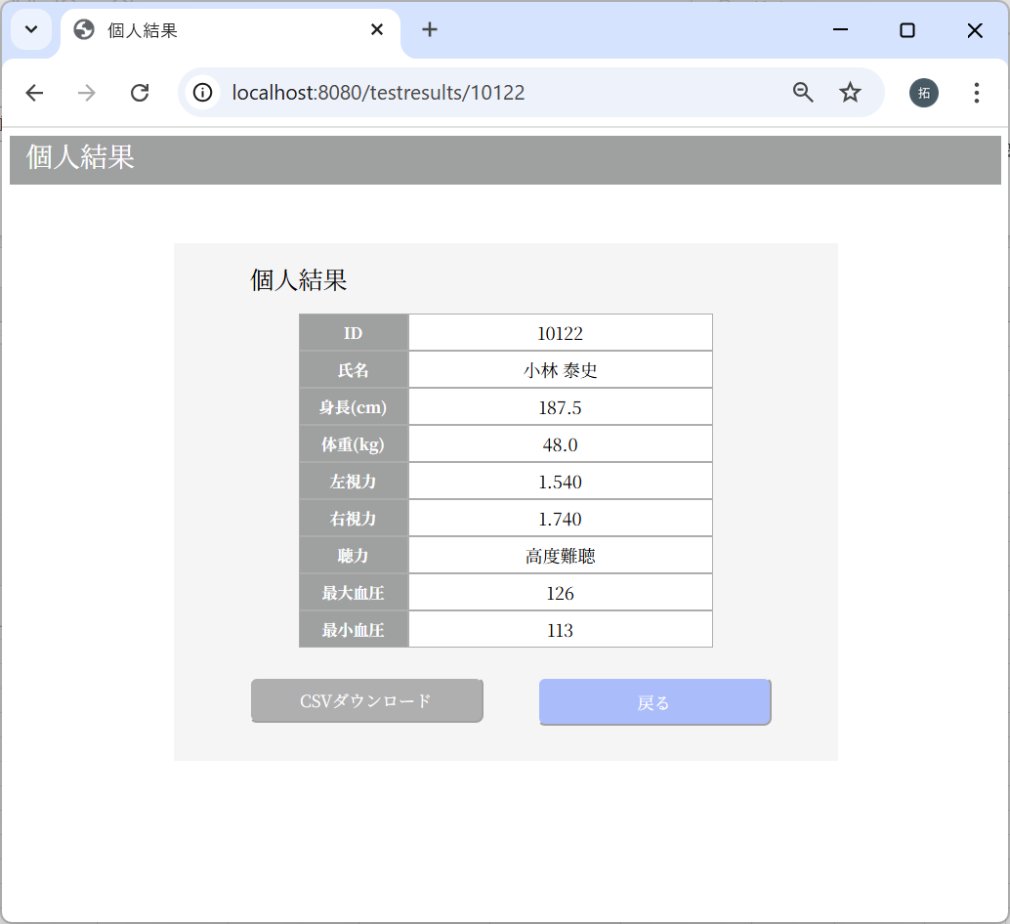
 |  | m_userテーブル
 |  | user_id | password | first_name | last_name | age | sex | tel
 |  | ユーザID | パスワード | 名 | 姓 | 年齢 | 性別 | 電話番号
 |  | 10122 | f6c5600ed1dbdcfdf829081f5417dccbbd2b9288e0b427e65c8cf67e274b69009cd142475e15304f599f429f260a661b5df4de26746459a3cef7f32006e5d1c1 | 泰史 | 小林 | 39 | 1 | 8017168715

 |  | m_test_itemテーブル
 |  | user_id | height | weight | vision_right | vision_left | hearing | systolic_blood_pressure | diastolic_blood_pressure
 |  | ユーザID | 身長 | 体重 | 右視力 | 左視力 | 聴力 | 最大血圧 | 最小血圧
 |  | 10122 | 187.5 | 48 | 1.74 | 1.54 | 3 | 126 | 113

CSV出力結果チェック
No | テスト内容
3 | CSV出力結果チェック
3-1 | 一覧表示画面：データ0件
3-2 | 一覧表示画面：データ11件
3-3 | 一覧表示画面：データ50件以上
3-4 | 個人結果画面

3-1：一覧表示画面：データ0件
 |  | m_userテーブル
 |  | user_id | password | first_name | last_name | age | sex | tel
 |  | ユーザID | パスワード | 名 | 姓 | 年齢 | 性別 | 電話番号

 |  | m_test_itemテーブル
 |  | user_id | height | weight | vision_right | vision_left | hearing | systolic_blood_pressure | diastolic_blood_pressure
 |  | ユーザID | 身長 | 体重 | 右視力 | 左視力 | 聴力 | 最大血圧 | 最小血圧

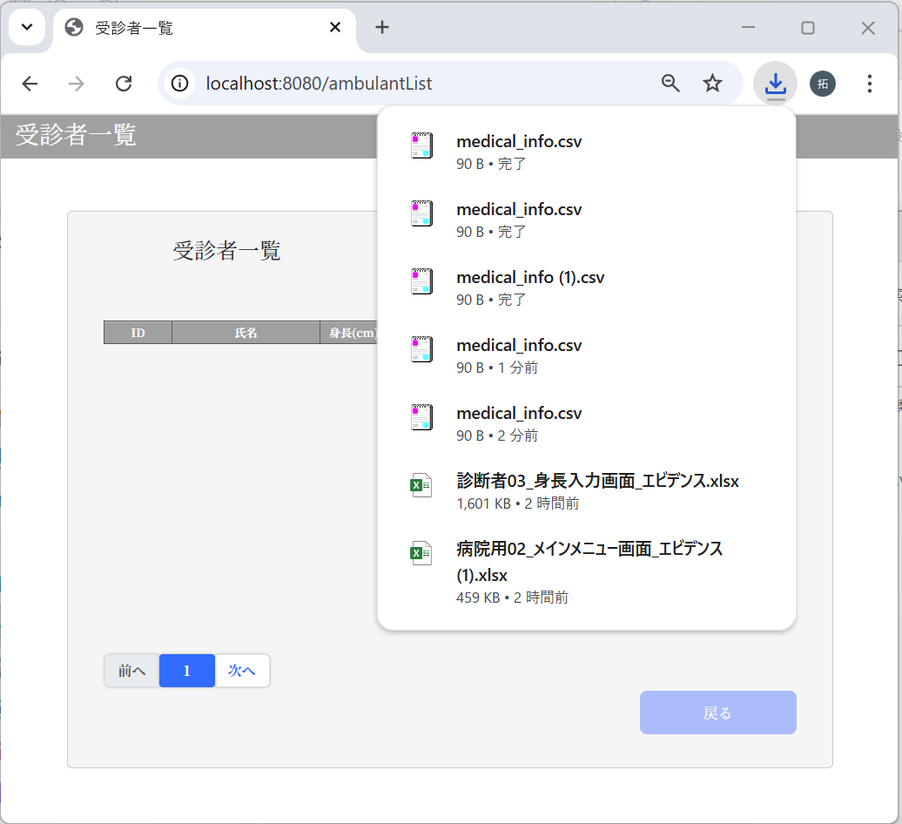

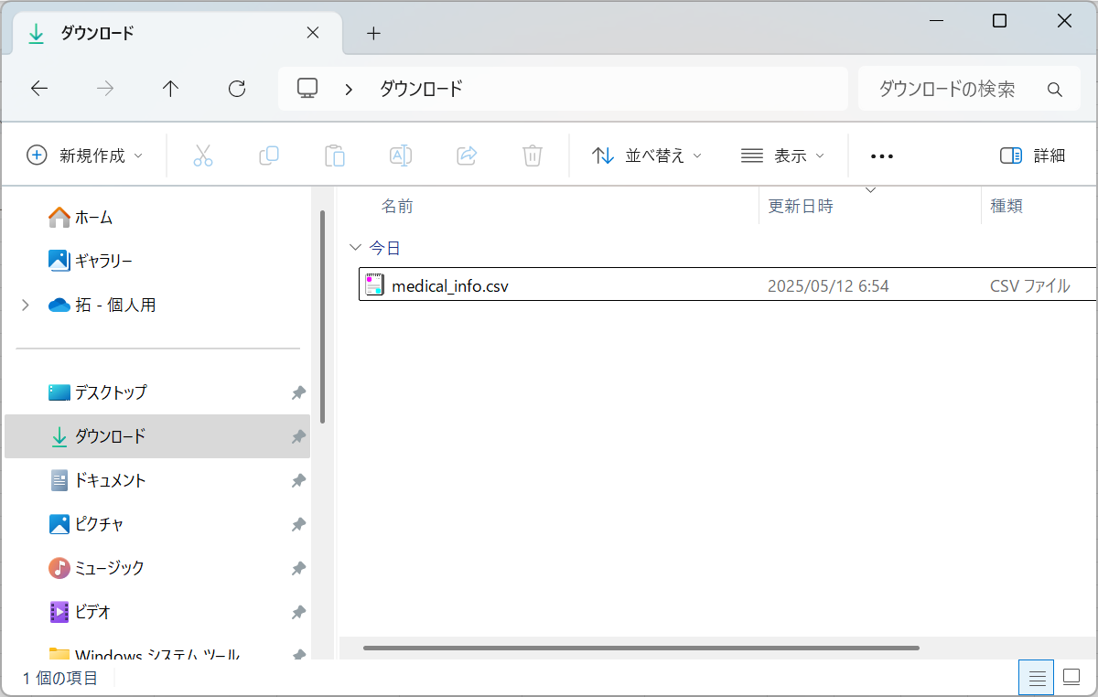

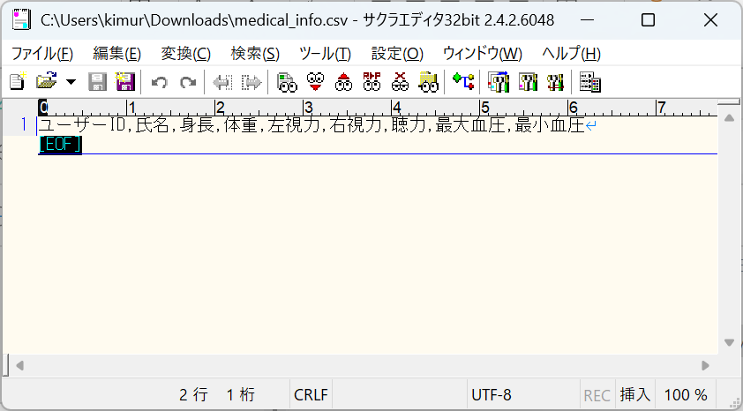

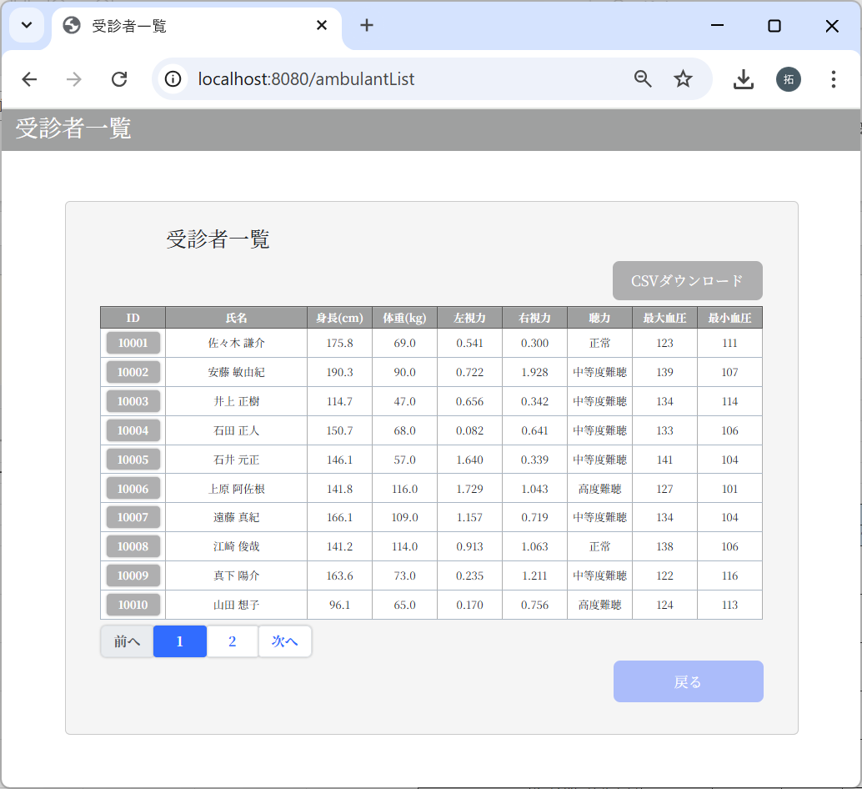
3-2：一覧表示画面：データ11件
 |  | m_userテーブル
 |  | user_id | password | first_name | last_name | age | sex | tel
 |  | ユーザID | パスワード | 名 | 姓 | 年齢 | 性別 | 電話番号
 |  | 10001 | 9a934400c85ec9c23858b8b4043fcc409862b1b513f3b89ff05c106a7b1382e4319a5f631e94d5d016c68b342243b0d0fd9e9fbbe2b24e2fc680ed3eb4d0769a | 謙介 | 佐々木 | 28 | 1 | 8011223344
 |  | 10002 | f6c5600ed1dbdcfdf829081f5417dccbbd2b9288e0b427e65c8cf67e274b69009cd142475e15304f599f429f260a661b5df4de26746459a3cef7f32006e5d1c1 | 敏由紀 | 安藤 | 33 | 1 | 9051142323
 |  | 10003 | f6c5600ed1dbdcfdf829081f5417dccbbd2b9288e0b427e65c8cf67e274b69009cd142475e15304f599f429f260a661b5df4de26746459a3cef7f32006e5d1c1 | 正樹 | 井上 | 19 | 1 | 9043649183
 |  | 10004 | f6c5600ed1dbdcfdf829081f5417dccbbd2b9288e0b427e65c8cf67e274b69009cd142475e15304f599f429f260a661b5df4de26746459a3cef7f32006e5d1c1 | 正人 | 石田 | 44 | 1 | 9043432109
 |  | 10005 | f6c5600ed1dbdcfdf829081f5417dccbbd2b9288e0b427e65c8cf67e274b69009cd142475e15304f599f429f260a661b5df4de26746459a3cef7f32006e5d1c1 | 元正 | 石井 | 61 | 1 | 8049387553
 |  | 10006 | f6c5600ed1dbdcfdf829081f5417dccbbd2b9288e0b427e65c8cf67e274b69009cd142475e15304f599f429f260a661b5df4de26746459a3cef7f32006e5d1c1 | 阿佐根 | 上原 | 51 | 2 | 7092844431
 |  | 10007 | f6c5600ed1dbdcfdf829081f5417dccbbd2b9288e0b427e65c8cf67e274b69009cd142475e15304f599f429f260a661b5df4de26746459a3cef7f32006e5d1c1 | 真紀 | 遠藤 | 32 | 2 | 8039235543
 |  | 10008 | f6c5600ed1dbdcfdf829081f5417dccbbd2b9288e0b427e65c8cf67e274b69009cd142475e15304f599f429f260a661b5df4de26746459a3cef7f32006e5d1c1 | 俊哉 | 江崎 | 29 | 1 | 7055498743
 |  | 10009 | f6c5600ed1dbdcfdf829081f5417dccbbd2b9288e0b427e65c8cf67e274b69009cd142475e15304f599f429f260a661b5df4de26746459a3cef7f32006e5d1c1 | 陽介 | 真下 | 48 | 1 | 8011284775
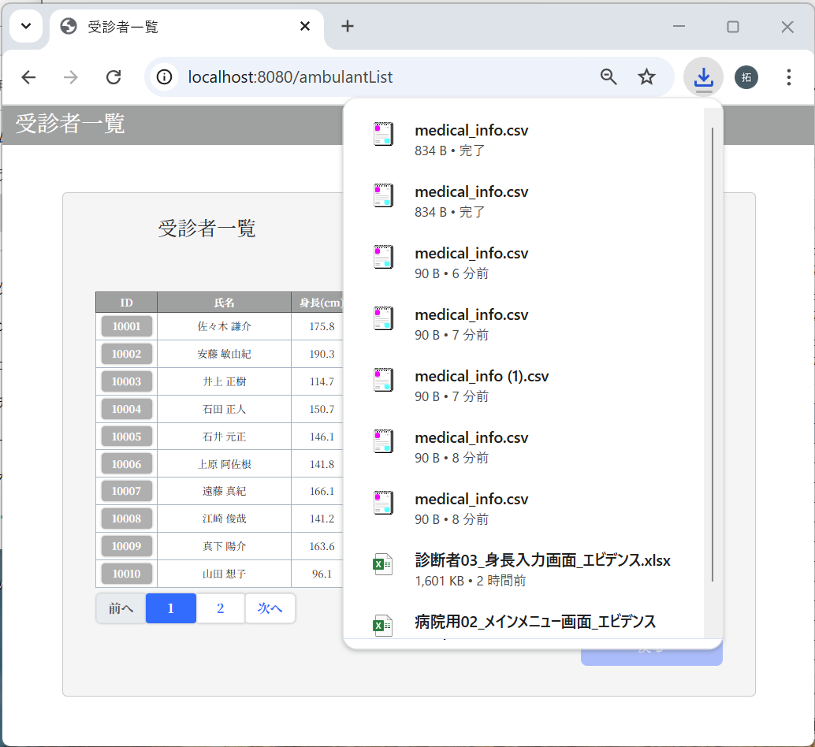
 |  | 10010 | f6c5600ed1dbdcfdf829081f5417dccbbd2b9288e0b427e65c8cf67e274b69009cd142475e15304f599f429f260a661b5df4de26746459a3cef7f32006e5d1c1 | 想子 | 山田 | 36 | 2 | 7030998743
 |  | 10011 | f6c5600ed1dbdcfdf829081f5417dccbbd2b9288e0b427e65c8cf67e274b69009cd142475e15304f599f429f260a661b5df4de26746459a3cef7f32006e5d1c1 | 基樹 | 渡辺 | 48 | 1 | 9048887743

 |  | m_test_itemテーブル
 |  | user_id | height | weight | vision_right | vision_left | hearing | systolic_blood_pressure | diastolic_blood_pressure
 |  | ユーザID | 身長 | 体重 | 右視力 | 左視力 | 聴力 | 最大血圧 | 最小血圧
 |  | 10001 | 175.8 | 69 | 0.3 | 0.541 | 1 | 123 | 111
 |  | 10002 | 190.3 | 90 | 1.928 | 0.722 | 2 | 139 | 107
 |  | 10003 | 114.7 | 47 | 0.342 | 0.656 | 2 | 134 | 114
 |  | 10004 | 150.7 | 68 | 0.641 | 0.082 | 2 | 133 | 106
 |  | 10005 | 146.1 | 57 | 0.339 | 1.64 | 2 | 141 | 104
 |  | 10006 | 141.8 | 116 | 1.043 | 1.729 | 3 | 127 | 101
 |  | 10007 | 166.1 | 109 | 0.719 | 1.157 | 2 | 134 | 104
 |  | 10008 | 141.2 | 114 | 1.063 | 0.913 | 1 | 138 | 106
 |  | 10009 | 163.6 | 73 | 1.211 | 0.235 | 2 | 122 | 116
 |  | 10010 | 96.1 | 65 | 0.756 | 0.17 | 3 | 124 | 113
 |  | 10011 | 109.8 | 103 | 1.729 | 0.509 | 3 | 142 | 107

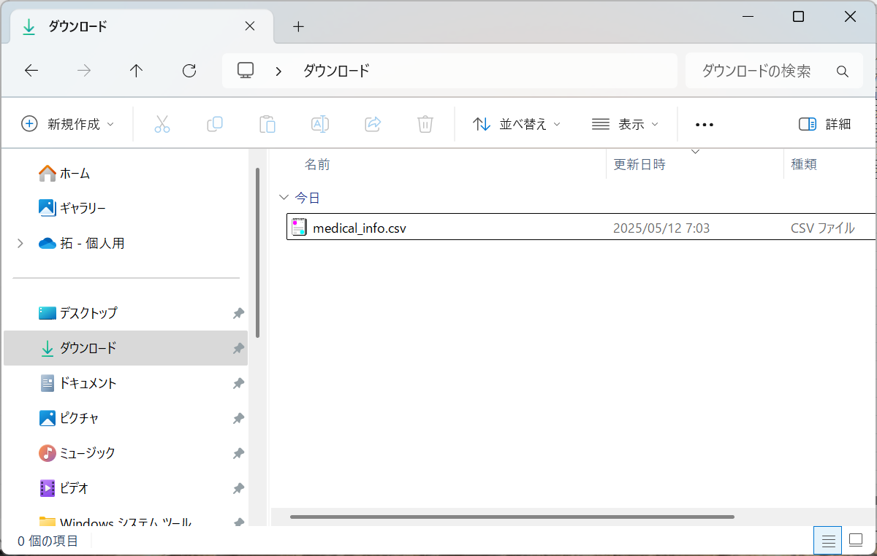

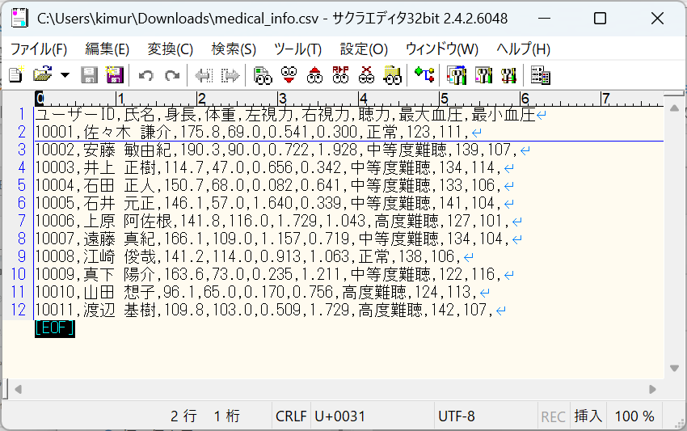
 |  |  |  | ユーザーID,氏名,身長,体重,左視力,右視力,聴力,最大血圧,最小血圧
 |  |  |  | 10001,佐々木 謙介,175.8,69.0,0.541,0.300,正常,123,111,
 |  |  |  | 10002,安藤 敏由紀,190.3,90.0,0.722,1.928,中等度難聴,139,107,
 |  |  |  | 10003,井上 正樹,114.7,47.0,0.656,0.342,中等度難聴,134,114,
 |  |  |  | 10004,石田 正人,150.7,68.0,0.082,0.641,中等度難聴,133,106,
 |  |  |  | 10005,石井 元正,146.1,57.0,1.640,0.339,中等度難聴,141,104,
 |  |  |  | 10006,上原 阿佐根,141.8,116.0,1.729,1.043,高度難聴,127,101,
 |  |  |  | 10007,遠藤 真紀,166.1,109.0,1.157,0.719,中等度難聴,134,104,
 |  |  |  | 10008,江崎 俊哉,141.2,114.0,0.913,1.063,正常,138,106,
 |  |  |  | 10009,真下 陽介,163.6,73.0,0.235,1.211,中等度難聴,122,116,
 |  |  |  | 10010,山田 想子,96.1,65.0,0.170,0.756,高度難聴,124,113,
 |  |  |  | 10011,渡辺 基樹,109.8,103.0,0.509,1.729,高度難聴,142,107,

3-3：一覧表示画面：データ50件以上
データは当ファイルの「テストデータ」シートを参照


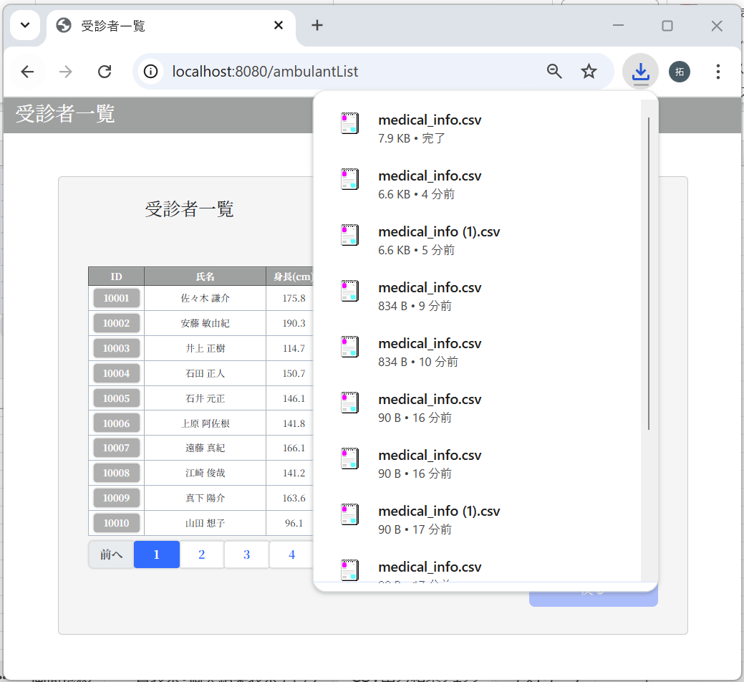

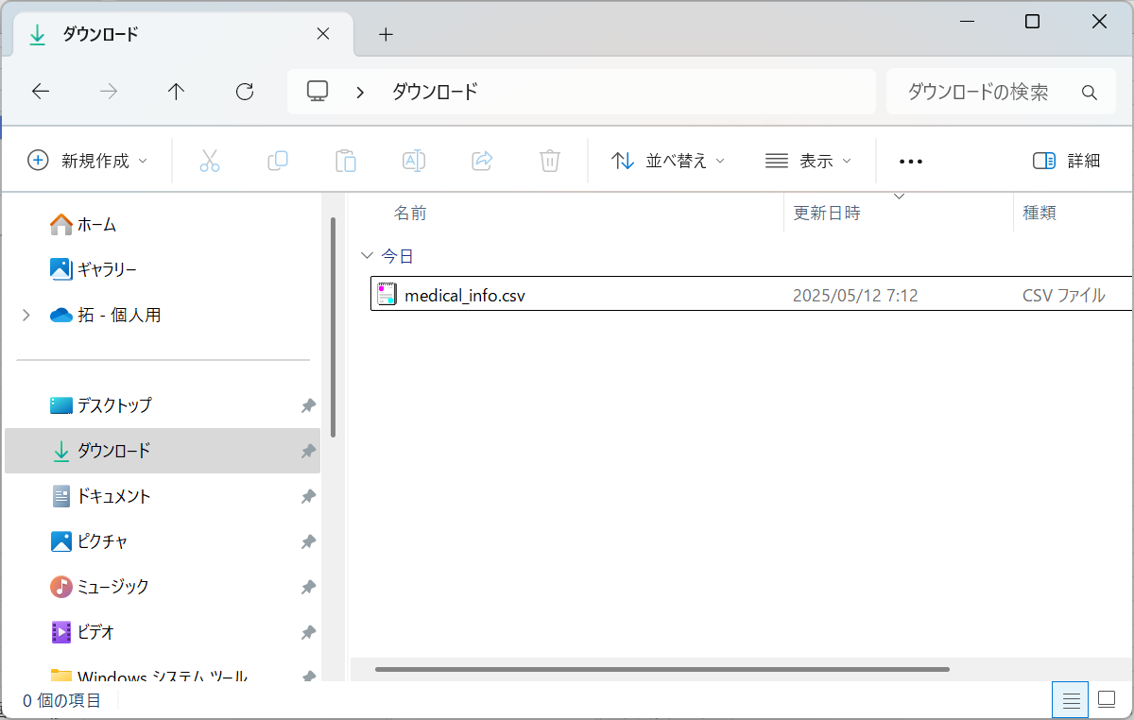

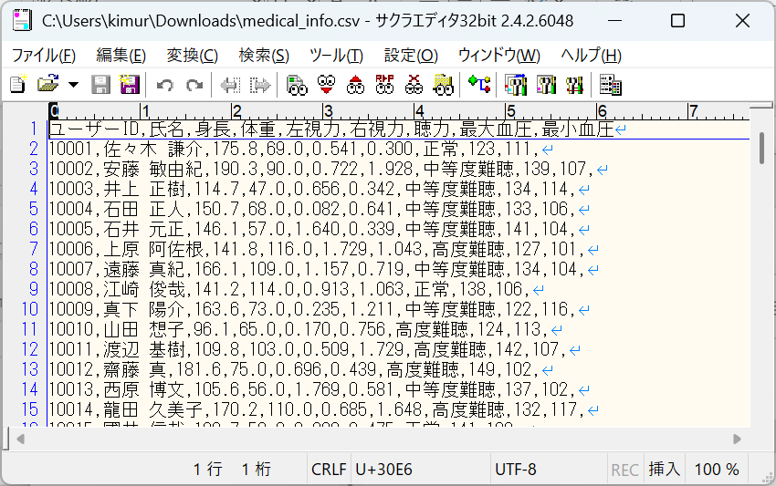
 |  | ユーザーID,氏名,身長,体重,左視力,右視力,聴力,最大血圧,最小血圧
 |  | 10001,佐々木 謙介,175.8,69.0,0.541,0.300,正常,123,111,
 |  | 10002,安藤 敏由紀,190.3,90.0,0.722,1.928,中等度難聴,139,107,
 |  | 10003,井上 正樹,114.7,47.0,0.656,0.342,中等度難聴,134,114,
 |  | 10004,石田 正人,150.7,68.0,0.082,0.641,中等度難聴,133,106,
 |  | 10005,石井 元正,146.1,57.0,1.640,0.339,中等度難聴,141,104,
 |  | 10006,上原 阿佐根,141.8,116.0,1.729,1.043,高度難聴,127,101,
 |  | 10007,遠藤 真紀,166.1,109.0,1.157,0.719,中等度難聴,134,104,
 |  | 10008,江崎 俊哉,141.2,114.0,0.913,1.063,正常,138,106,
 |  | 10009,真下 陽介,163.6,73.0,0.235,1.211,中等度難聴,122,116,
 |  | 10010,山田 想子,96.1,65.0,0.170,0.756,高度難聴,124,113,
 |  | 10011,渡辺 基樹,109.8,103.0,0.509,1.729,高度難聴,142,107,
 |  | 10012,齋藤 真,181.6,75.0,0.696,0.439,高度難聴,149,102,
 |  | 10013,西原 博文,105.6,56.0,1.769,0.581,中等度難聴,137,102,
 |  | 10014,龍田 久美子,170.2,110.0,0.685,1.648,高度難聴,132,117,
 |  | 10015,國井 信哉,109.7,59.0,0.080,0.475,正常,141,108,
 |  | 10016,清本 剛志,81.7,93.0,1.450,1.616,中等度難聴,136,120,
 |  | 10017,成田 誠人,111.6,85.0,0.915,1.830,中等度難聴,142,108,
 |  | 10018,元木 純平,95.3,54.0,0.089,1.044,中等度難聴,141,112,
 |  | 10019,坂本 享子,150.6,68.0,1.492,1.547,高度難聴,136,110,
 |  | 10020,伊井 達也,179.3,103.0,1.710,1.154,中等度難聴,132,107,
 |  | 10021,松井 萌子,152.2,73.0,1.416,1.485,高度難聴,150,111,
 |  | 10022,小泉 順一,131.7,67.0,0.610,0.529,高度難聴,126,111,
 |  | 10023,高山 幸一,140.9,92.0,0.320,0.688,高度難聴,130,103,
 |  | 10024,谷山 真菜,152.8,109.0,0.575,0.426,正常,137,103,
 |  | 10025,谷本 昭彦,156.1,114.0,0.063,1.023,正常,125,118,
 |  | 10026,北川 篤,130.4,111.0,1.464,0.616,中等度難聴,148,104,
 |  | 10027,平塚 慧,93.7,104.0,0.915,0.104,中等度難聴,148,104,
 |  | 10028,酒井 美也,133.3,87.0,0.026,0.752,中等度難聴,121,120,
 |  | 10029,橋爪 文美,90.4,57.0,1.605,0.208,中等度難聴,149,118,
 |  | 10030,浅田 貴弘,102.8,56.0,1.437,1.526,高度難聴,121,106,
 |  | 10031,石原 千夏,173.7,92.0,0.023,1.759,正常,132,117,
 |  | 10032,小林 晃子,109.3,61.0,1.659,0.563,中等度難聴,136,105,
 |  | 10033,市村 直也,179.2,63.0,1.196,1.480,中等度難聴,142,117,
 |  | 10034,山田 歩,132.3,56.0,1.696,1.511,正常,120,115,
 |  | 10035,林 尚也,185.7,48.0,0.627,0.988,正常,129,114,
 |  | 10036,井上 奈津美,194.2,78.0,1.758,1.530,正常,141,114,
 |  | 10037,島 信吾,188.5,54.0,1.745,0.799,正常,133,114,
 |  | 10038,小林 智也,84.2,54.0,1.111,0.853,正常,147,105,
 |  | 10039,浦野 晴香,181.7,96.0,0.552,1.572,正常,147,113,
 |  | 10040,青木 俊樹,153.6,101.0,1.347,1.041,中等度難聴,149,112,
 |  | 10041,伊藤 剛史,145.9,94.0,0.257,1.951,高度難聴,140,117,
 |  | 10042,大菅 太一,103.7,99.0,0.626,1.493,正常,142,118,
 |  | 10043,中尾 薫,88.9,91.0,1.888,0.236,正常,142,109,
 |  | 10044,寺本 大成,162.8,76.0,0.908,0.684,中等度難聴,126,116,
 |  | 10045,石原 亮平,200.3,90.0,0.261,0.912,高度難聴,121,103,
 |  | 10046,江部 るみ,84.7,63.0,1.010,1.573,中等度難聴,136,108,
 |  | 10047,早坂 賢治,80.8,92.0,0.064,0.677,正常,125,106,
 |  | 10048,田所 庄吾,113.2,110.0,0.401,1.042,高度難聴,145,119,
 |  | 10049,大川 和也,171.6,67.0,1.801,1.664,中等度難聴,150,119,
 |  | 10050,林 太,104.3,83.0,1.447,0.686,中等度難聴,136,108,
 |  | 10051,船井 昌博,109.6,50.0,0.396,1.245,正常,130,111,
 |  | 10052,齋藤 健一,121.2,84.0,1.425,0.847,中等度難聴,130,115,
 |  | 10053,瀬田 紀子,117.7,68.0,1.009,1.117,高度難聴,134,114,
 |  | 10054,松崎 真理子,119.2,57.0,1.769,0.006,正常,136,111,
 |  | 10055,山本 亜希子,146.4,92.0,1.425,0.142,高度難聴,124,106,
 |  | 10056,内藤 俊浩,112.4,96.0,0.331,0.669,高度難聴,150,112,
 |  | 10057,関山 幹也,192.1,73.0,0.563,1.690,正常,123,100,
 |  | 10058,金井 亜里沙,137.3,69.0,0.328,0.829,正常,129,114,
 |  | 10059,須田 香織,104.7,67.0,1.861,1.183,正常,150,103,
 |  | 10060,椎谷 功,110.9,75.0,1.373,0.703,高度難聴,134,105,
 |  | 10061,松野 ゆかり,180.9,109.0,1.038,1.237,中等度難聴,147,116,
 |  | 10062,中野 祥代,183.4,76.0,0.786,0.923,高度難聴,130,101,
 |  | 10063,小山 繁,189.2,63.0,1.173,1.945,正常,132,107,
 |  | 10064,安形 翠,104.6,104.0,1.837,1.951,正常,134,117,
 |  | 10065,宮前 彩,199.8,91.0,0.913,1.071,高度難聴,139,118,
 |  | 10066,水島 龍一,169.1,90.0,0.718,0.680,高度難聴,130,103,
 |  | 10067,井上 朱里,122.1,91.0,1.685,1.658,中等度難聴,130,108,
 |  | 10068,中井 修平,133.9,77.0,1.206,0.331,高度難聴,135,104,
 |  | 10069,西山 久仁彦,80.6,51.0,1.976,0.709,高度難聴,140,105,
 |  | 10070,池田 晋,99.8,100.0,1.212,0.697,高度難聴,123,101,
 |  | 10071,横井 政人,194.8,61.0,1.574,0.243,正常,139,103,
 |  | 10072,高橋 千尋,134.8,60.0,1.957,1.753,中等度難聴,148,105,
 |  | 10073,原 兼二,157.3,84.0,0.277,0.924,中等度難聴,130,101,
 |  | 10074,佐藤 史明,152.1,50.0,1.080,0.640,高度難聴,149,119,
 |  | 10075,鈴木 倫生,173.6,47.0,0.599,0.285,中等度難聴,122,105,
 |  | 10076,近藤 清志,166.8,59.0,0.071,1.928,正常,149,118,
 |  | 10077,都留 育子,109.5,104.0,1.942,0.950,正常,146,118,
 |  | 10078,遠藤 真理子,175.9,101.0,1.436,0.115,中等度難聴,121,110,
 |  | 10079,飯田 カナ,153.7,68.0,0.500,0.499,正常,138,101,
 |  | 10080,山際 佐知子,118.3,90.0,1.339,0.895,高度難聴,142,104,
 |  | 10081,佐野 貴裕,154.9,80.0,1.474,1.846,高度難聴,125,108,
 |  | 10082,奈良 岡 謙介,176.5,43.0,1.383,1.690,高度難聴,144,108,
 |  | 10083,宮本 育美,116.2,105.0,1.662,1.761,中等度難聴,126,100,
 |  | 10084,長谷 川功,146.4,103.0,0.011,0.855,高度難聴,150,108,
 |  | 10085,斉藤 佑香,99.6,103.0,0.586,1.676,正常,127,108,
 |  | 10086,穴井 聖二,197.4,63.0,0.055,1.460,中等度難聴,137,117,
 |  | 10087,越田 京子,138.4,110.0,1.718,0.706,正常,142,116,
 |  | 10088,松村 修一郎,161.9,105.0,0.845,1.576,正常,129,109,
 |  | 10089,筒井 京子,119.4,48.0,1.961,0.481,高度難聴,149,115,
 |  | 10090,渡辺 麻衣子,197.5,106.0,1.845,0.286,正常,132,109,
 |  | 10091,荒川 剛太,161.5,90.0,0.635,0.816,正常,124,105,
 |  | 10092,今井 仁志,170.7,46.0,1.475,1.798,高度難聴,124,117,
 |  | 10093,森内 雄太,149.7,87.0,1.586,1.299,中等度難聴,145,100,
 |  | 10094,池田 典子,84.8,103.0,1.548,0.773,正常,133,101,
 |  | 10095,山内 莉恵,143.5,111.0,1.909,0.886,高度難聴,146,107,
 |  | 10096,河合 潤,200.3,108.0,0.588,0.493,高度難聴,127,100,
 |  | 10097,中谷 稚子,175.4,94.0,1.053,1.375,正常,122,108,
 |  | 10098,金子 敏雄,103.6,96.0,0.624,0.603,高度難聴,131,105,
 |  | 10099,山崎 紀子,160.3,100.0,0.260,1.786,高度難聴,141,111,
 |  | 10100,石山 雅也,82.7,106.0,1.955,1.456,正常,124,107,
 |  | 10101,松井 克彦,140.9,68.0,0.118,1.255,中等度難聴,126,112,
 |  | 10102,椎名 沙和子,154.5,47.0,1.000,0.360,高度難聴,148,115,
 |  | 10103,染谷 泉,162.6,50.0,0.065,0.806,高度難聴,134,110,
 |  | 10104,池田 和也,124.2,80.0,1.761,1.685,正常,143,100,
 |  | 10105,加藤 ケイ,190.2,44.0,1.152,1.411,中等度難聴,143,103,
 |  | 10106,永崎 輝,195.6,91.0,1.090,1.792,正常,142,112,
 |  | 10107,安藤 愛,131.7,54.0,0.181,0.027,中等度難聴,145,110,
 |  | 10108,山本 裕子,126.9,57.0,0.840,0.648,高度難聴,131,100,
 |  | 10109,井筒 貴生,96.6,110.0,0.622,1.651,正常,128,111,
 |  | 10110,冨江 直明,175.1,51.0,1.312,0.330,高度難聴,139,101,
 |  | 10111,宇田 直明,147.4,75.0,1.012,0.458,中等度難聴,127,118,
 |  | 10112,池田 裕彦,129.8,72.0,1.656,0.826,高度難聴,131,117,
 |  | 10113,丸山 信之,90.5,97.0,0.808,0.950,正常,144,103,
 |  | 10114,松澤 貴之,168.4,96.0,1.634,0.610,高度難聴,145,100,
 |  | 10115,大藪 恵美,103.2,91.0,1.985,0.025,高度難聴,141,107,
 |  | 10116,奥谷 芳弘,167.6,111.0,1.606,1.603,正常,144,101,
 |  | 10117,池内 小百合,171.8,53.0,0.182,1.098,正常,134,113,
 |  | 10118,山下 和奈,193.4,112.0,0.302,1.947,正常,127,114,
 |  | 10119,近藤 健,188.2,85.0,1.308,1.426,正常,128,103,
 |  | 10120,南 輝,196.3,97.0,0.971,0.883,中等度難聴,147,116,
 |  | 10121,小林 香織,91.4,89.0,1.905,0.317,中等度難聴,144,112,
 |  | 10122,小林 泰史,187.5,48.0,1.540,1.740,高度難聴,126,113,
 |  | 10123,新井 要,152.4,84.0,0.984,1.611,正常,132,103,


3-4：個人結果画面
 |  | m_userテーブル
 |  | user_id | password | first_name | last_name | age | sex | tel
 |  | ユーザID | パスワード | 名 | 姓 | 年齢 | 性別 | 電話番号
 |  | 10003 | f6c5600ed1dbdcfdf829081f5417dccbbd2b9288e0b427e65c8cf67e274b69009cd142475e15304f599f429f260a661b5df4de26746459a3cef7f32006e5d1c1 | 正樹 | 井上 | 19 | 1 | 9043649183

 |  | m_test_itemテーブル
 |  | user_id | height | weight | vision_right | vision_left | hearing | systolic_blood_pressure | diastolic_blood_pressure
 |  | ユーザID | 身長 | 体重 | 右視力 | 左視力 | 聴力 | 最大血圧 | 最小血圧
 |  | 10003 | 114.7 | 47 | 0.342 | 0.656 | 2 | 134 | 114

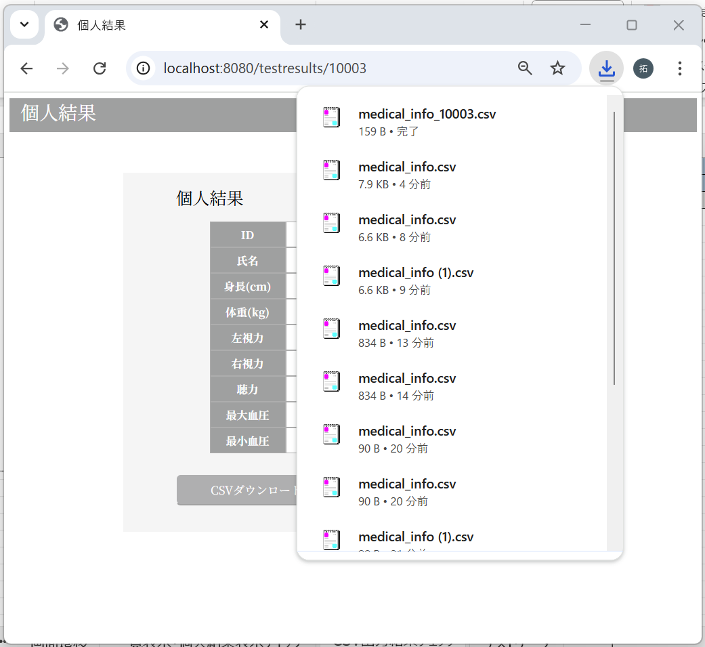



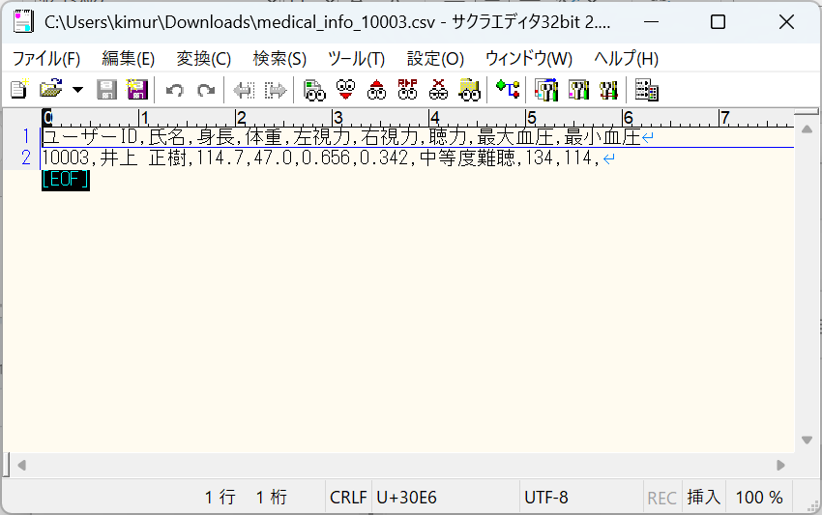
 |  | ユーザーID,氏名,身長,体重,左視力,右視力,聴力,最大血圧,最小血圧
 |  | 10003,井上 正樹,114.7,47.0,0.656,0.342,中等度難聴,134,114,

